【提出用】添付資料
注意
お客様機密情報の掲載が必要となる場合、以下の機密区分を表記してください。
（お客様名）HP Confidential
また、誤って送付したりすることのないよう、
取り扱いの注意を促す記載をおねがいします。
DXC Confidential
＜障害エビデンス、変更仕様の記入＞
＜QA確認内容と答えの記入＞

 | CW On Azure環境でのDB/StorageのコンフィグKey Vault対応
 | ・容易にDB/Storageにアクセスできないようにする対応
 | Configに直接接続パスワードやSASキーを記載せずKeyVaultを参照させる
 | ⇒工数によりSP5またはSP5.1で対応する

DDC陳 | 2023-03-20

 | KeyValult参照についての検証
 | MSサイト
 | https://learn.microsoft.com/ja-jp/azure/app-service/app-service-key-vault-references?tabs=azure-cli

 | AzureFunctionとAppServiceそれぞれ検証した結果を下記の表に纏めます。
 | ※Portal-Configurationに設定：実は環境変数として利用している。
 |  | 設定先 |  | 説明
 | AzureFunction | localsetting.json | { "FileShareRoot": "devroot", "SelectTable": "AL_HDR", "ConnectionStrings": { "CW_DB_Connection": "Server=ddc-dev-sql1.database.XXXX", "AzureStorage_Conn": "DefaultEndpointsProtocol=https;AccountName=ddcdXXXX" }, | 現行のFunction： ・ローカルでDebugする時だけlocalsetting.jsonを利用しています。 ・Azureにデプロイしたら、Portal-Configurationを見ていますので、localsetting.jsonを検証しませんでした。
 |  | Portal-Configuration | Application settings ・各コンフィグ項目を設定しています。 | KeyValult参照に変更して直接使えます。ソース改修必要ありません。
 |  |  | Connection strings DB接続文字列、ストレージ接続文字列を設定しています。 ・CW_DB_Connection ・AzureStorage_Conn | KeyValult参照に変更して直接使えます。ソース改修必要ありません。
 | AppService | appsetting.json | { "FileShareRoot": "devroot", "SelectTable": "AL_HDR", "ConnectionStrings": { "CW_DB_Connection": "Server=ddc-dev-sql1.database.XXXX", "AzureStorage_Conn": "DefaultEndpointsProtocol=https;AccountName=ddcdXXXX" }, | KeyValult参照に変更したら、DBもStorageもアクセスできなくなりました。 ※appsetting.jsonにKeyValult参照を追加する案はいけません。
 |  | Portal-Configuration | Application settings ・各コンフィグ項目を設定しています。 例：上のappsetting.jsonのFileShareRoot、SelectTable | KeyValult参照に変更して直接使えます。 上の例のようにappsetting.jsonの第一層の位置に定義される場合はPortal-Configurationに変更したらKeyValult参照を直接使えます。ソース改修が必要ありません。
 |  |  | Connection strings DB接続文字列、ストレージ接続文字列を設定しています。 ・CW_DB_Connection ・AzureStorage_Conn | KeyValult参照に変更して直接使えます。 上の例のようにappsetting.jsonに「ConnectionStrings」が第一層の位置にある場合はPortal-Configurationに変更したらKeyValult参照を直接使えます。ソース改修が必要ありません。
 | その他：知識点 |  | ①appSetting.jsonとPortalのConfiguration両方にコンフィグした場合はどれの設定が優先ですか（KeyValult参照を利用しない場合）？ ②KeyValult参照の構文 ③KeyValultのAccessPolicyの設定について | ①「Portal-Configuration」の設定が優先であると確認しました。 ②二つの構文 ・「@Microsoft.KeyVault(SecretUri=<Secret Identifier>)」⇒薦め？KeyValultから直接コピーできる。 ・「@Microsoft.KeyVault(VaultName=vaultName;SecretName=secretName;SecretVersion=secretVersion)」⇒分かりやすい？ただ、複数バージョンの場合は、バージョンが必要。 質問：どの構文の案を利用したほうが良いかをご確認お願い致します。 ③Function/AppServiceのManagedIdを有効にして、KeyValultのAccessPolicyからSecretのList、Get権限を付与する必要です。

 | 上の検証結果により、改修一覧を纏めます。
 |  | 機能 | 想定対応内容 | 想定対応案
 | 共通対応 | ConfigUtilの対応 | 接続文字列： ・CW_DB_Connection ・AzureStorage_Conn | ConfigUtil対応： 接続文字列の設定から「@Microsoft.KeyVault(SecretUri=<Secret Identifier>)」のようなKeyValult参照に改修します。 改修詳細仕様は後で検討します。 今ConfigUtil画面に、Server名、DB名、ユーザー名、パスワードを別々で定義して、別々置換しています。 質問： ①オンプレ版の専用なEBRF、MSLDなどのConfigファイルを考慮したら、現行の仕様も保留したほうが良いですね？ ②Azure機能のコンフィグにKeyValult情報を置換しましたが、オンプレ版の機能のConfigに現行のままとなっていますので、大丈夫ですか？HelpDeskのメンバが見れますね。
 | Azure Function（.Net） | ①EBRF | 接続文字列： ・CW_DB_Connection ・AzureStorage_Conn | ConfigUtilより設定するため、個別対応必要ない。
 |  | ②EDI | 接続文字列： ・CW_DB_Connection ・AzureStorage_Conn 各LogicAppのURL： "LogicAppUrl": "https://prod-10.japaneast.logic.azure.com:443/workflows/9cd629562dc94b59b01f68fbbed331d7/triggers/manual/paths/invoke?api-version=2016-10-01&sp=%2Ftriggers%2Fmanual%2Frun&sv=1.0&sig=enpt9mjpFhX7LUmlRiyOCBcAtdAzslDn84vD7k-lMw4", "AS2Setting_pmda-adr": "AS2_From=DXCDDC;AS2_To=PMD4DDC;AS2_SendUrl=https://prod-19.japaneast.logic.azure.com:443/workflows/618cad1fc8e74d4a8ed6d6796720daab/triggers/manual/paths/invoke?api-version=2016-10-01&sp=%2Ftriggers%2Fmanual%2Frun&sv=1.0&sig=zsVHTD3X8zqeCSxlXwh3ohVBqoQU4xo7IfyXxgV_s_8", | ①CW_DB_Connection/AzureStorage_Conn：ConfigUtilより設定するため、個別対応必要ない。 質問： ②各LogicAppのURL：対応しないと想定していますが、合っていますか？
 |  | ③MSLD | 接続文字列： ・CW_DB_Connection ・AzureStorage_Conn その他： "SubscriptionID": "f7e36ddb-9fdf-4dff-8ace-5acc91025957", "TenantID": "8991a0f1-df15-491f-a4fb-ea5e7b0d8f75", "ClientId": "1a5b8f3b-9468-4c2f-8f6d-4da0c23eda61", "ClientSecretKey": "-uS8Q~CX.4oQk9QS57ehkNVoHYCu90hcMlzzEcHb", "BatchResourceUri": "https://batch.core.windows.net/", "BatchAccountUrl": "https://ddcdev0app0batchapi.japaneast.batch.azure.com", | ①CW_DB_Connection/AzureStorage_Conn：ConfigUtilより設定するため、個別対応必要ない。 質問： ②SubscriptionID、TenantID、ClientId、ClientSecretKey、BatchResourceUri、BatchAccountUrl：個人情報と関係ないですが、対応しないと思いますが、合っていますか？特に「ClientSecretKey」は対応する必要ありますか？
 |  | ④WarmupperAll | 接続文字列： ・CW_DB_Connection | ConfigUtilより設定するため、個別対応必要ない。
 |  | ⑤LogAssistant | 接続文字列： ・ServiceBus ・StorageQueue ・StorageFile ・StorageTable | 質問： 使わなくなったツールなので、対応しないと想定していますが、合っていますか？ 標準の「local.settings.json」と構成を利用していない、自定義の「logassisant.json」を利用しているので、対応する必要であれば、ConfigUtilより設定だけはだめです。対応は面倒です。 対応しなくても、ConfigUtilの対応時に、logassisant.json.tmplのStorage接続文字列の置換があるので、ConfigUtilの対応仕様を検討する時、この問題を考える必要です。 "StorageQueue": { "Context": "$$STORAGE_CON_STRING$$", "Queue": "servicelog-tools-$$L_ENVIRONMENT$$" },
 |  | ⑥MedDRA | 接続文字列： なし | 接続文字列がないので、対応しない。
 |  | ⑦MLCP | 接続文字列： ・AzureStorage_Conn | ConfigUtilより設定するため、個別対応必要ない。
 | Azure Function（.PowerShell） | ①CaseUnlock | 接続文字列： ・CW_DB_Connection ・AzureStorage_Conn | ConfigUtilより設定するため、個別対応必要ない。
 |  | ②Warmupper | 接続文字列： ・CW_DB_Connection | 質問： WarmupperAllに置き換えられたので、対応しないと想定していますが、合っていますか？ 2023/04/14：対応しない
 |  | ③JRFC | 接続文字列： ・AzureFunction/SasToken ・AzureFunction/Log-Queue-ConnectionString ・Local/SasToken | 質問： アドオンで対応しないと認識していますが、合っていますか？ 標準の「local.settings.json」と構成を利用していないので、対応する必要であれば、ConfigUtilより設定だけはだめです。対応は面倒です。 ConfigUtilにJRFCがないので、ConfigUtilの対応はJRFCに影響ない。 | ICSRとACKだけなので、問題ない？
 |  | ④TSMS | 接続文字列： ・CW_DB_Connection ・AzureStorage_Conn | 質問： アドオンで対応しないと認識していますが、合っていますか？ アドオンですが、ConfigUtilにTSMSがありますので、対応しなければ、ConfigUtil対応する時にどのように除くかを考える必要です。
 |  | ⑤TMRA | 接続文字列： ・CW_DB_Connection ・AzureStorage_Conn | 質問： アドオンで対応しないと認識していますが、合っていますか？ ConfigUtilにTMRAがないので、ConfigUtilの対応はJRFCに影響ない。
 | WebTools | 1.MedDRAVerUp： 2,MSLD： 3,KeyVault（証明書管理）： 4,Tools\LogAssistant： | １、appsettings.json： ConnectionStrings（接続文字列）： ・DBContext ・AzureContext ・Msld-StorageConnectionString ２、logassisant.json： ・ServiceBus ・StorageQueue ・StorageFile ・StorageTable | １、appsettings.json： ConnectionStrings（接続文字列）： Portal-Configurationの設定に変更して、KeyValult参照を利用するため、修正する必要です。 ・DBContext ⇒ CW_DB_Connectionに統一する。 ・AzureContext ⇒ AzureStorage_Connに統一する。 ・Msld-StorageConnectionString：DBContextと同じDBを利用しているので、削除して、上の「DBContext（改修後の CW_DB_Connection）」に改修する。 ２、logassisant.json： 質問： logassisant Functionと同じ、使わなくなったツールなので、対応しないと想定していますが、合っていますか？ 標準の「local.settings.json」と構成を利用していない、自定義の「logassisant.json」を利用しているので、対応する必要であれば、ConfigUtilより設定だけはだめです。対応は面倒です。 対応しなくても、ConfigUtilの対応時に、logassisant.json.tmplのStorage接続文字列の置換があるので、ConfigUtilの対応仕様を検討する時、この問題を考える必要です。 "StorageQueue": { "Context": "$$STORAGE_CON_STRING$$", "Queue": "servicelog-tools-$$L_ENVIRONMENT$$" },
 | LogicApp： |  | 接続文字列： なし | 対応必要ない
 | Deployツール： | 1.AzureFunction： 2,Webtool： | 接続文字列： ・CW_DB_Connection ・AzureStorage_Conn | ①Functionの場合： ・接続文字列：localsetting.jsonを読込、Portal-Configurationに設定する対応が既にあるので、対応しない。 ・Portal-Configuration-AppSetting-AzureWebJobsStorage：Functionモジュールを格納するStorageの接続文字列が設定されています。Deployする時に設定します。 質問：AzureWebJobsStorage：Deployする時に、KeyValult参照に改修する必要がありますか？Storageに個人情報がなく、モジュール格納専用Storageであれば、対応する必要ないと思いますが、ご確認お願い致します。 ②AppServiceの場合： appsettings.jsonを読込、「CW_DB_Connection」、「AzureStorage_Conn」（ConfigUtilでKeyValult参照対応済みの値）をPortal-Configurationに設定するように改修する。
 |  | EBRFService.exe.config | CW_DB_Connection AzureStorage_Conn | オンプレ版、対応しない
 |  | MSLD.exe.config | CW_DB_Connection | 質問： SP5から共通としてAzureBatch版も利用していますので、対応する必要がありますね？ 対応案： ①Function、WebToolsから接続文字列を渡す ⇒ AzureBatch改修が必要。基盤でConnectionを作成していますので、基盤対応も必要（必ずConfigから取得ではなく、接続文字列のパラメーターを渡す時でもConnectionを作成できるように改修します。） ②MLCPのSASキー暗号化用のADR.Tools.CWSecurityを利用して暗号化、復号化する。ただ、案①と同様に基盤の対応も必要です。 ③MSLD.exe.config：KeyValult参照の値を設定？⇒ 基盤の接続文字列取得機能を改修する必要です。但し、MagagedIDがないので、AzureADに登録したアプリの形式でKeyValultの権限付与しかできなさそうです。 ③Web.configのように「DataProtectionConfigurationProvider」で暗号化できそうですが、IISを利用しないので、コーディングで対応する必要みたいです。 https://nanoris.livedoor.blog/archives/51860564.html https://learn.microsoft.com/ja-jp/dotnet/framework/data/adonet/connection-strings-and-configuration-files#encrypting-configuration-file-sections-using-protected-configuration どちらのプロバイダーも、強力なデータ暗号化機能を備えています。 ただし、Web ファームなど、複数のサーバーで、同じ構成ファイルを暗号化して使用する場合、データの暗号化に使用される暗号化キーをエクスポートしたり、それを別のサーバーにインポートしたりできるのは、RsaProtectedConfigurationProvider だけです。 詳細については、「保護された構成 RSA キー コンテナのインポートとエクスポート」を参照してください。 https://learn.microsoft.com/zh-cn/dotnet/api/system.configuration.rsaprotectedconfigurationprovider?view=dotnet-plat-ext-7.0 https://learn.microsoft.com/zh-cn/previous-versions/aspnet/yxw286t2(v=vs.100) このサイトにより、RsaProtectedConfigurationProviderを利用して複数Machineを利用する場合は、RSAKeyContainerをエクスポート（xml形式）して、別のMachineにインポートしてから利用できそうです。 纏め：ConfigurationProviderを利用する場合は、「DataProtectionConfigurationProvider」と「RsaProtectedConfigurationProvider」の２種類があります。「DataProtectionConfigurationProvider」の場合は複数Machineに利用できません。「RsaProtectedConfigurationProvider」の場合は「RSAKeyContainer」を利用しますので、複数Machineに利用する場合は、RSAKeyContainerをエクスポート（xml形式）して、別のMachineにインポートしてから利用できそうです。ただ、MSLD AzureBatch版のVMが動的に作成しますので、実現できません。 | 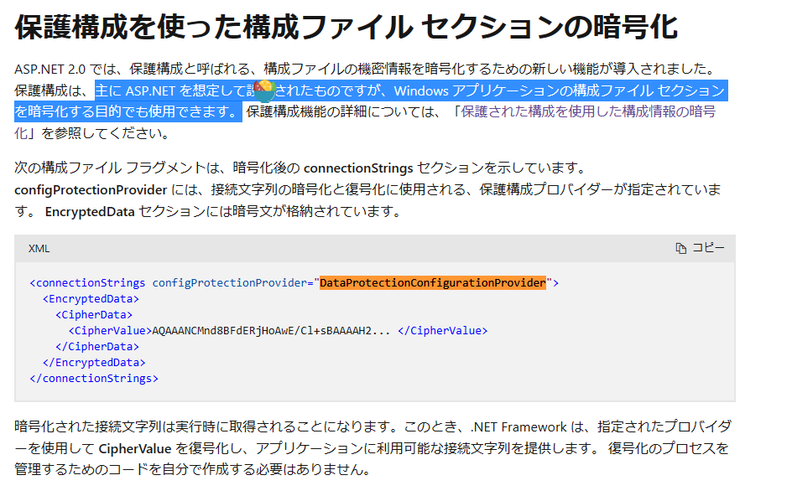
 |  | CWAWarmupper.exe.config | CW_DB_Connection | オンプレ版、対応しない
 |  | Web.config | CW_DB_Connection AzureStorage_Conn | Asp.netの暗号化で対応します。手順の追加だけ、ソース改修必要ない。 暗号化操作などの担当者はDDCのHelpDeskのメンバーではない？
 |  | DBSetup.bat PatchInstaller.bat DBSetup.config | P_SERVER_NAME= P_DB_NAME= P_ADMIN_USER= P_ADMIN_PASSWD= P_USER_NAME= P_USER_PASSWD= | 質問： これも対応しますか？対応できないですね。。 | 一時のパスワードを提供します。
 | log4net | log4net.config | 接続文字列： ・ServiceBusConnectionString ・StorageConnectionString | 質問： ログ出力先をServiceBus、StorageQueueに設定する場合は利用します。 今あまり使っていない、且つログ取得は個人情報と関係ないので、対応しないと思いますが、合っていますか？ 対応なら、log4netからKeyValultへの参照は自分でコーディングする必要なので、対応は面倒です。

陳 | 2023-04-10

 | KITToolのフォルダとコンフィグ構成により整理しました。
Azure/On-Premise | 大項目 | 小項目 | 詳細 | 説明 | 対応時期（想定） | 見込み工数（人日） テスト含む
On-Premise | KeyVaultアクセス共通モジュール対応 |  |  | R3-1909：MSLDのPoolのResize対応の件も利用するので、先に対応すると考えています。 | SP5 | 3
Azure/On-Premise | WebService | Web.config | CW_DB_Connection AzureStorage_Conn | 質問： 暗号化で対応するか？ それともKeyVault共通モジュール呼び出してKeyVaultアクセスで対応する？ 2023/04/11回答：今のまま暗号化で良いです。 | SP5 | 0 | 質問のご回答により、工数削減可能
Azure | Azure Function（.Net） | ①EBRF | 接続文字列： ・CW_DB_Connection ・AzureStorage_Conn | 「@Microsoft.KeyVault(SecretUri=<Secret Identifier>)」 の形式に変更するだけ、ソース改修不要。テスト確認が必要 | SP5 | 0.5
Azure |  | ②EDI | 接続文字列： ・CW_DB_Connection ・AzureStorage_Conn | 「@Microsoft.KeyVault(SecretUri=<Secret Identifier>)」 の形式に変更するだけ、ソース改修不要。テスト確認が必要 | SP5 | 0.5
Azure |  | ③MSLD | 接続文字列： ・CW_DB_Connection ・AzureStorage_Conn その他： "SubscriptionID": "f7e36ddb-9fdf-4dff-8ace-5acc91025957", "TenantID": "8991a0f1-df15-491f-a4fb-ea5e7b0d8f75", "ClientId": "1a5b8f3b-9468-4c2f-8f6d-4da0c23eda61", "ClientSecretKey": "-uS8Q~CX.4oQk9QS57ehkNVoHYCu90hcMlzzEcHb", "BatchResourceUri": "https://batch.core.windows.net/", "BatchAccountUrl": "https://ddcdev0app0batchapi.japaneast.batch.azure.com", | 「@Microsoft.KeyVault(SecretUri=<Secret Identifier>)」 の形式に変更するだけ、ソース改修不要。テスト確認が必要 ※その他のSubscriptionIDなども同じ対応でも問題ありません。 | SP5 | 1
Azure |  | ④WarmupperAll | 接続文字列： ・CW_DB_Connection | 「@Microsoft.KeyVault(SecretUri=<Secret Identifier>)」 の形式に変更するだけ、ソース改修不要。テスト確認が必要 | SP5 | 0.5
Azure |  | ⑤LogAssistant | 接続文字列：標準のコンフィグ構成ではありません。 ・ServiceBus ・StorageQueue ・StorageFile ・StorageTable | 質問： 使わないツールで対応しなくても良いですか？ 2023/04/11回答：使わないツール、対応しない。 | SP5 | 0
Azure |  | ⑥MedDRA | 接続文字列： なし | 質問： 接続文字はWebToolsやTimerTriggerのFunctionから渡しています。 ユーザーが見れないので、対応しなくても良いですか？ 2023/04/14 WebTools対応したら、対応しない。 | SP5 | 0
Azure |  | ⑦MLCP | 接続文字列： ・AzureStorage_Conn | 「@Microsoft.KeyVault(SecretUri=<Secret Identifier>)」 の形式に変更するだけ、ソース改修不要。テスト確認が必要 | SP5 | 1
Azure | Azure Function（.PowerShell） | ①CaseUnlock | 接続文字列： ・CW_DB_Connection ・AzureStorage_Conn | 「@Microsoft.KeyVault(SecretUri=<Secret Identifier>)」 の形式に変更するだけ、ソース改修不要。テスト確認が必要 | SP5 | 0.5
Azure |  | ②Warmupper | 接続文字列： ・CW_DB_Connection | 「@Microsoft.KeyVault(SecretUri=<Secret Identifier>)」 の形式に変更するだけ、ソース改修不要。テスト確認が必要 | SP5 | 0.5
Azure |  | ③JRFC | 接続文字列：標準のコンフィグ構成ではありません。 ・AzureFunction/SasToken ・AzureFunction/Log-Queue-ConnectionString ・Local/SasToken 対応必要であれば、対応可能かを検証します： https://learn.microsoft.com/en-us/aspnet/core/fundamentals/configuration/?view=aspnetcore-7.0#hierarchical-configuration-data https://learn.microsoft.com/en-us/aspnet/core/security/key-vault-configuration?view=aspnetcore-6.0#use-a-key-name-prefix https://stackoverflow.com/questions/67735837/using-array-in-azure-function-application-settings 対応方法： ①logassisant.jsonからlocal.settings.jsonに移動する。 ②下記のようなKey-Vauleの形で定義する。（階層はコロンで区切り） "Values": { "MyOptions:MyArray:0:key1": "foo", "MyOptions:MyArray:1:key2": "bar" } Azure側：MyOptions__MyArray__0__key1、値：foo ソース： builder.Services.Configure<MyOptions>(configuration.GetSection("MyOptions")); | 質問： ICSRとACKの伝送だけです。対応する必要がありますか？ FileShareとBlobのSasToken、ログ出力先のQueueのStorage接続文字列の設定です。 対応する必要であれば、標準のコンフィグ構成にするか、他の解析できる方法がないかを調べます。 2023/04/11回答： Pendingとして、実施しない。 | SP5 | 0 | 質問のご回答により、工数削減可能
Azure |  | ④TSMS | 接続文字列： ・CW_DB_Connection ・AzureStorage_Conn | 「@Microsoft.KeyVault(SecretUri=<Secret Identifier>)」 の形式に変更するだけ、ソース改修不要。テスト確認が必要 | SP5 | 1
Azure |  | ⑤TMRA | 接続文字列： ・CW_DB_Connection ・AzureStorage_Conn | 「@Microsoft.KeyVault(SecretUri=<Secret Identifier>)」 の形式に変更するだけ、ソース改修不要。テスト確認が必要 | SP5 | 1
Azure | WebTools | 1.MedDRAVerUp： 2,MSLD： 3,KeyVault（証明書管理）： 4,Tools\LogAssistant： | １、appsettings.json： ConnectionStrings（接続文字列）： ・DBContext ・AzureContext ・Msld-StorageConnectionString ２、logassisant.json： ・ServiceBus ・StorageQueue ・StorageFile ・StorageTable | １、appsettings.json： ConnectionStrings（接続文字列）： Portal-Configurationの設定に変更して、KeyValult参照を利用するため、修正する必要です。 ・DBContext ⇒ CW_DB_Connectionに統一する。 ・AzureContext ⇒ AzureStorage_Connに統一する。 ・Msld-StorageConnectionString：DBContextと同じDBを利用しているので、削除して、上の「DBContext（改修後の CW_DB_Connection）」に改修する。 ２、logassisant.json： 質問： logassisant Functionと同じ、使わなくなったツールなので、対応しなくても良いでしょうか？ 標準の「local.settings.json」と構成を利用していない、自定義の「logassisant.json」を利用しているので、対応する必要であれば、ConfigUtilより設定だけはだめです。対応は面倒です。 対応しなくても、ConfigUtilの対応時に、logassisant.json.tmplのStorage接続文字列の置換があるので、ConfigUtilの対応仕様を検討する時、この問題を考える必要です。 "StorageQueue": { "Context": "$$STORAGE_CON_STRING$$", "Queue": "servicelog-tools-$$L_ENVIRONMENT$$" }, 2023/04/11回答：使わないツール、対応しない。 | SP5 | 4 | 質問のご回答は対応しないことの場合の工数
Azure | LogicApp： |  | 接続文字列： なし | 対応必要ない | SP5 | 0
Azure | Deployツール： | 1.AzureFunction： 2,Webtool： | 接続文字列： ・CW_DB_Connection ・AzureStorage_Conn | ①Functionの場合： ・接続文字列：localsetting.jsonを読込、Portal-Configurationに設定する対応が既にあるので、対応しない。 ・Portal-Configuration-AppSetting-AzureWebJobsStorage：Functionモジュールを格納するStorageの接続文字列が設定されています。Deployする時に設定します。 質問：AzureWebJobsStorage：Deployする時に、KeyValult参照に改修する必要がありますか？Storageに個人情報がなく、モジュール格納専用Storageであれば、対応する必要ないと思いますが、ご確認お願い致します。 ②AppServiceの場合： appsettings.jsonを読込、「CW_DB_Connection」、「AzureStorage_Conn」（ConfigUtilでKeyValult参照対応済みの値）をPortal-Configurationに設定するように改修する。 質問：JRFC、LogAssistantのような非標準コンフィグ構成の場合について ③標準ではないコンフィグ構成の場合は、対応に時間が掛かると見込んでいます。 2023/04/11 JRFC：Pendingとします。LogAssistant：対応しない | SP5 | 3 | 質問のご回答により、工数削減可能
Azure/On-Premise | ConfigUtil： |  |  | KeyVault参照項目の追加？詳細仕様は後で再検討します。 ①DB情報を残します： ・Web.configに置換します。 ・オンプレ版向け使います。 ②Azure/オンプレ版の選択肢を追加 Azure/オンプレ版のフォルダを分けます。 | SP5 | 2 | 合計 | 18.5
On-Premise | client ADRDeploy |  |  |  | SP5.1 | 0
On-Premise | CWAclient |  |  |  | SP5.1 | 0
On-Premise | CWXclient |  |  |  | SP5.1 | 0
On-Premise | MLCP |  |  |  | SP5.1 | 0
Azure/On-Premise | DBSetup | DBSetup.config | P_SERVER_NAME=$$DB_SERVER$$ P_DB_NAME=$$DB_NAME$$ P_ADMIN_USER=$$ADMIN_USER$$ P_ADMIN_PASSWD=$$ADMIN_PASSWD$$ P_USER_NAME=$$DB_USER$$ P_USER_PASSWD=$$DB_PASSWORD$$ |  | SP5.1
On-Premise | EBRF | EBRFService.exe.config | CW_DB_Connection AzureStorage_Conn | Server=$$DB_SERVER$$;Initial Catalog=$$DB_NAME$$;User ID=$$DB_USER$$;Password=$$DB_PASSWORD$$;Connection Timeout=900; $$STORAGE_CON_STRING$$ | SP5.1
On-Premise | MSLD | MSLD.exe.config | CW_DB_Connection | Server=$$DB_SERVER$$;Initial Catalog=$$DB_NAME$$;User ID=$$DB_USER$$;Password=$$DB_PASSWORD$$;Connection Timeout=900; | SP5.1
On-Premise | Tool\ServiceStart | CWAWarmupper.exe.config | CW_DB_Connection | Server=$$DB_SERVER$$;Initial Catalog=$$DB_NAME$$;User ID=$$DB_USER$$;Password=$$DB_PASSWORD$$;Connection Timeout=900; | SP5.1
On-Premise | CWAuth | CWAuth.exe.config |  |  | SP5.1
On-Premise | Tools\MedDRAVerUp | connection.config | CW_DB_Connection |  | SP5.1
On-Premise | Tools\CaseUnlock | CaseUnlock.bat | set db_host=tcp:dxc-perf-sql.database.windows.net,1433 set db_name=CW5ADR_PERF01 set user_nm=dxcadmin set user_pwd=DXC$$manager |  | SP5.1
Azure/On-Premise | Tools\DailyTasks\DBExport | DBSetup.config | DBSetupのDBSetup.configと同じ |  | SP5.1
Azure/On-Premise | Tools\DailyTasks\DBImport | DBSetup.config | DBSetupのDBSetup.configと同じ |  | SP5.1
Azure/On-Premise | Tools\LogClear | setting.json | StorageInfos―Context | Queueログ、使わないか | SP5.1
Azure/On-Premise | HQ提携会社出力のマスタ登録ツール | HQCPNYMasterSet.exe.config | CW_DB_Connection | 社内ツールで対応不要 | SP5.1
On-Premise | PowerBI.BCP | ImportPmdaDatas.cmd | set db_host=tcp:ddc-dev-sql1.database.windows.net,1433 set db_name=CW6ADR_DDC_DEV01 set user_nm=ddcsqladmin@ddc-dev-sql1 set user_pwd=DDC$$manager set data_dir=pmdacasereport202204 set pb_schema=jader | 社内ツールで対応不要 | SP5.1
On-Premise | Templateダウンロードツール | BLOBDownloader.exe.config | CW_SQL_Connection | 社内ツールで対応不要 | SP5.1
Azure/On-Premise | データ移行ツール | 1.一括版\01.R3DBCopy\00_DeleteINISampleData\PatchInstaller DBSetup.config | DBSetupのDBSetup.configと同じ |  | SP5.1
Azure/On-Premise |  | 1.一括版\01.R3DBCopy\01_DataMigration CwaDataMigrater01.config | <add name="CW_Ora_Connection" connectionString="User Id=CO_12C_R3DB;Password=CO_12C_R3;Data Source=10.236.37.86:1521/CW5A;"/> <add name="CW_Sql_Connection" connectionString="Data Source=10.236.37.93;Initial Catalog=CW6ADR_SP2_1799_2;User ID=cw6user;Password=@Qaz2wsx3edc;Connect Timeout=900;"/> |  | SP5.1
Azure/On-Premise |  | 1.一括版\01.R3DBCopy\02_DataPatch\PatchInstaller DBSetup.config | DBSetupのDBSetup.configと同じ |  | SP5.1
Azure/On-Premise |  | 01.R3DBCopy\03_Config_R3-1558\031_PatchInstaller 01.R3DBCopy\03_Config_R3-1558\032_BLOB_updater DBSetup.config | DBSetupのDBSetup.configと同じ |  | SP5.1
Azure/On-Premise |  | 1.一括版\08.CW6_SP3(CW5_SP15)\02.R2HisCopy\01_DataMigration CwaDataMigrater01.config | <add name="CW_Ora_Connection" connectionString="User Id=CO_SP11_R2DB;Password=CO_SP11_R2;Data Source=10.236.36.150:1521/CW5A;"/> <add name="CW_Sql_Connection" connectionString="Data Source=10.236.37.93;Initial Catalog=CW6ADR_DEV100;User ID=sa;Password=Password3;Connect Timeout=900;"/> |  | SP5.1
Azure/On-Premise |  | 2.差分版\1.OracleServer DBSetup.config | /******ORACLE側設定Start***********/ P_FROM_ORACLE_TNS=CW5A P_FROM_USER_NM=CO_12C_R3DB P_FROM_USER_PASSWD=CO_12C_R3 P_FROM_SYSID=sys P_FROM_SYSPWD=change_on_install P_PERIOD_FROM=20210601000000 P_DMP_FILE=DUMP_YYYYMMDD P_DMP_HIS_FILE=DUMP_HIS_YYYYMMDD P_DMP_E2B_FILE=DUMP_E2B_YYYYMMDD P_DMP_KEYS_FILE=DUMP_KEYS_YYYYMMDD /******ORACLE側設定End*************/ |  | SP5.1
Azure/On-Premise |  | 2.差分版\2.AzureVM DBSetup.config | /******ORACLE側設定Start***********/ P_FROM_USER_NM=DEV_C19_R3DB P_TO_ORACLE_IP=10.236.37.10 P_TO_ORACLE_TNS=CW5ATEST P_TO_USER_NM=DEV_SP14_R3DB P_TO_USER_PASSWD=DEV_SP14_R3 P_TO_SYSID=sys P_TO_SYSPWD=change_on_install P_DMP_FILE=DUMP_20211028 P_DMP_HIS_FILE=DUMP_HIS_20211028 P_DMP_E2B_FILE=DUMP_E2B_20211028 P_DMP_KEYS_FILE=DUMP_KEYS_20211028 /******ORACLE側設定End*************/ /******SQLServer側設定Start********/ P_SERVER_NAME=10.236.36.149 P_DB_NAME=CW6ADR_SP2_1799 P_ADMIN_USER=sa P_ADMIN_PASSWD=DDC$$manager /**P_THREAD：同時実行プロシジャ数、5以上設定すればリソース不足エラー発生する可能性がある**/ P_THREAD=4 P_MERGE_KB=2 /******SQLServer設定End***********/ |  | SP5.1
On-Premise | 残留ログ除去ツール | setting.json | StorageInfos―Context Tools\LogClearと同じ |  | SP5.1
On-Premise | 症例コピーツール | ADR_CaseCopy.exe.config |  | 内部ツール、対応しない？ | SP5.1
On-Premise | 大量症例登録ツール | ADR_DataMaker.exe.config | <add key="AccessDBType" value="Oracle"/> <connectionStrings> <!--<add name="CW_DB_Connection" connectionString="Data Source=10.236.37.93;Initial Catalog=CW6ADR_DEV002;User ID=sa;Password=Password3;Connect Timeout=3600;"/>--> <!--<add name="CW_DB_Connection" connectionString="USER ID=CW5_PERF_R3DB;DATA SOURCE=CW5A;PASSWORD=CW5_PERF_R3;" providerName="Oracle.DataAccess.Client"/>--> <add name="CW_DB_Connection" connectionString="USER ID=CW5_PERF_R3DB ;DATA SOURCE=(DESCRIPTION=(ADDRESS_LIST=(ADDRESS=(PROTOCOL=TCP)(HOST=10.236.36.150)(PORT=1521)))(CONNECT_DATA=(SE | 内部ツール、対応しない？ | SP5.1
Azure/On-Premise | DBcopyByXml | dbcopy_ByXml.ps1 | $sqlconnstr = "Data Source=10.9.10.4;Initial Catalog=CW6ADR_DDC_DEV01;User ID=ddcsqladmin@ddc-dev-sql1;Password=DDC`$`$manager;Connect Timeout=900;"; $sql_conn_str = "Data Source=10.9.10.4;Initial Catalog=CW6ADR_DDC_DEV01;User ID=ddcsqladmin@ddc-dev-sql1;Password=DDC`$`$manager;Connect Timeout=900;"; | お客様の環境からデータを取得する場合があるので、対応する必要？ | SP5.1
On-Premise | CW6ユーザ作成ツール | CWUserCreator.exe.config | <add name="CW_DB_Connection" connectionString="Data Source=10.236.37.93;Initial Catalog=CW6ADR_DEV02;User ID=sa;Password=DDC$$manager;Connect Timeout=3600;" /> | 内部ツール、対応しない？ | SP5.1

AzureFunction | ①local.setting.json ②Portal-Configuration：Environment ③KeyVault | ①環境変数からKeyVaultのURL取得 ②取得できなければ、全て環境から取得 ③取得できれば、 | ①LocalでDebugの場合、Jsonに値を設定して、利用する。(KeyVaultUri設定しない) ②Azure上：KeyVaultUri設定して、
WebTools | ①appsettings.json ②Portal-Configuration：Environment ③KeyVault
exe | ①config ②json ③ini ④Portal-Configuration：Environment ⑤KeyVault | ①Configファイル取込＝＞Config1 ②Config2：KeyVaultにする。 Config1：値１あり、Config2：値なし＝＞値１ Config1：値１なし、Config2：値2あり＝＞値２ Config1：値１あり、Config2：値2あり＝＞値２

 | configuration1 = builder.AddJsonFile(filePath, true, true).AddEnvironmentVariables()
 | configuration1["KeyvaultUri"]あり、値がある場合は | TRUE | configuration2 = builder.AddJsonFile(filePath, true, true) .AddEnvironmentVariables() .AddAzureKeyVault( new Uri("https://ddc-dev-keyvault01.vault.azure.net"), new DefaultAzureCredential()).Build(); | 各コンフィグをconfiguration2（Json⇒環境（KeyVaultのURL）（設定必要ない）⇒KeyVault）から取得 ・普通の項目：Configurationに設定 ・接続文字：KeyVaultに設定 | Azureデプロイした時利用します
 |  | FALSE |  | configuration1（JsonJson⇒環境）から取得 | オンプレ版＋Azure(Debug)

 | Function | Environment

KeyVault検証
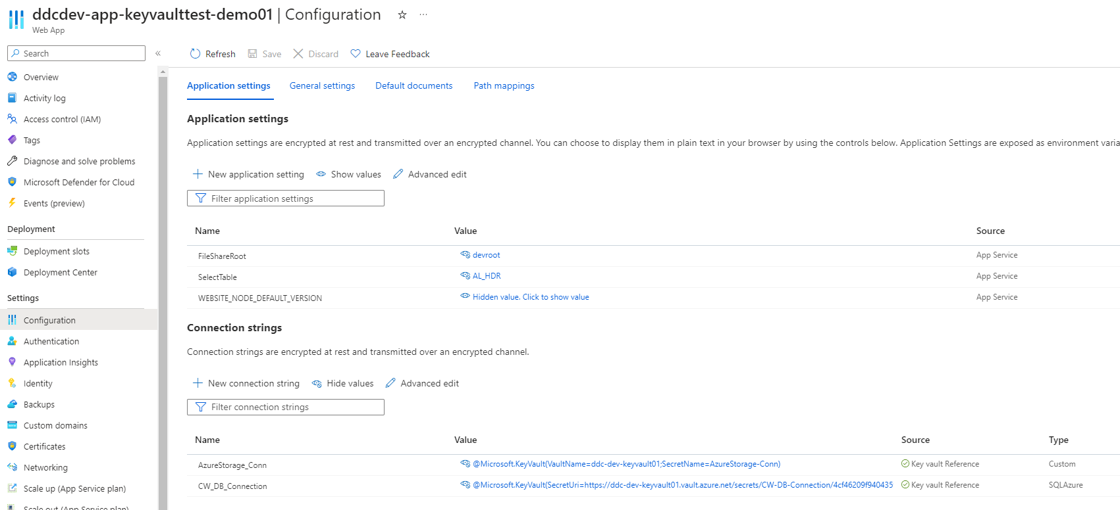
Function
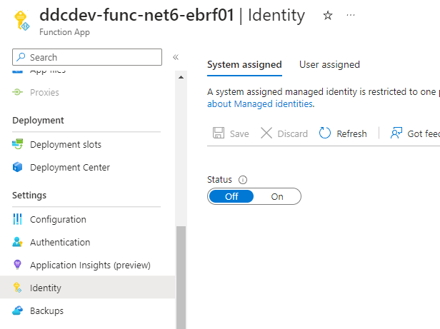
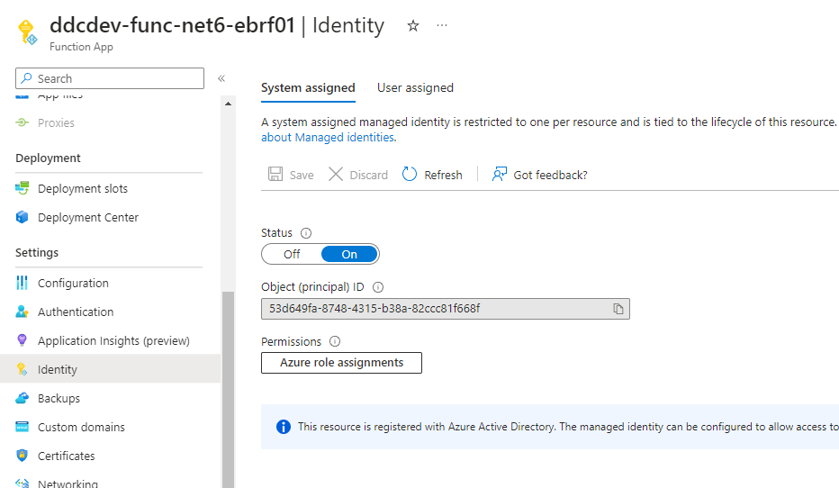

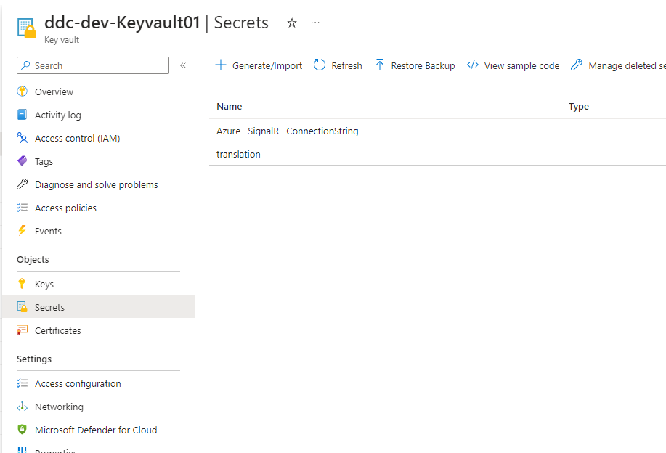



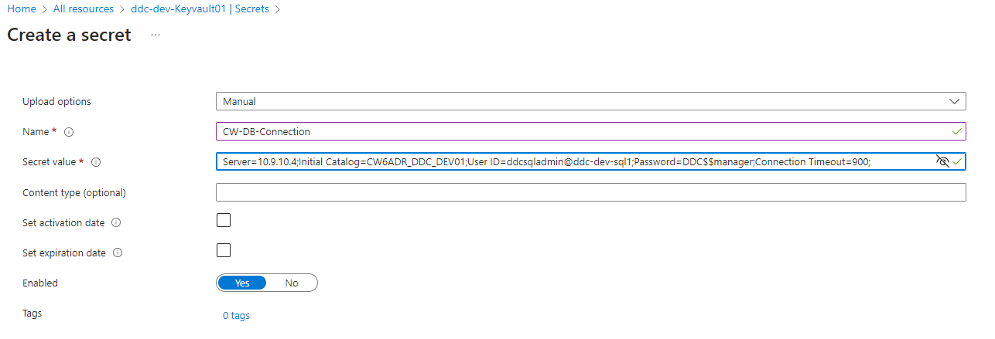

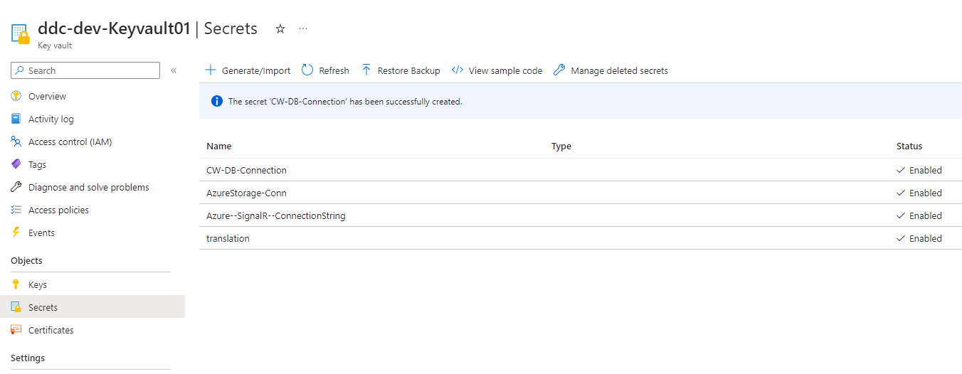

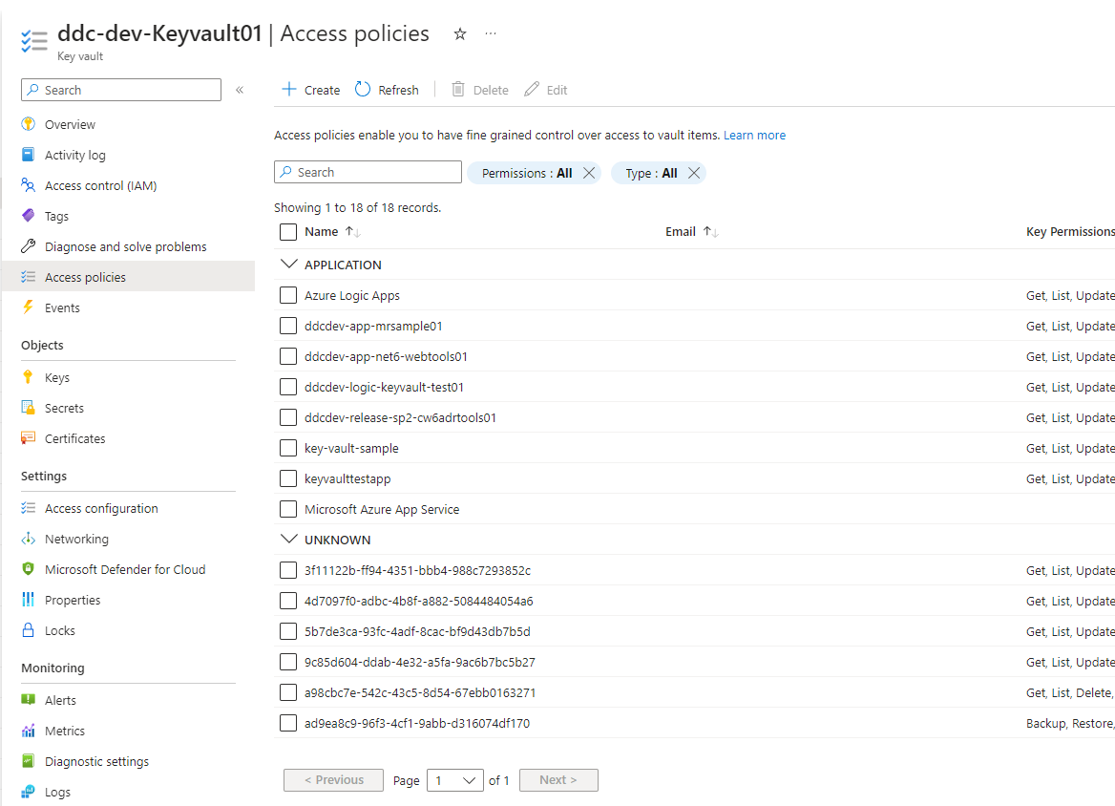

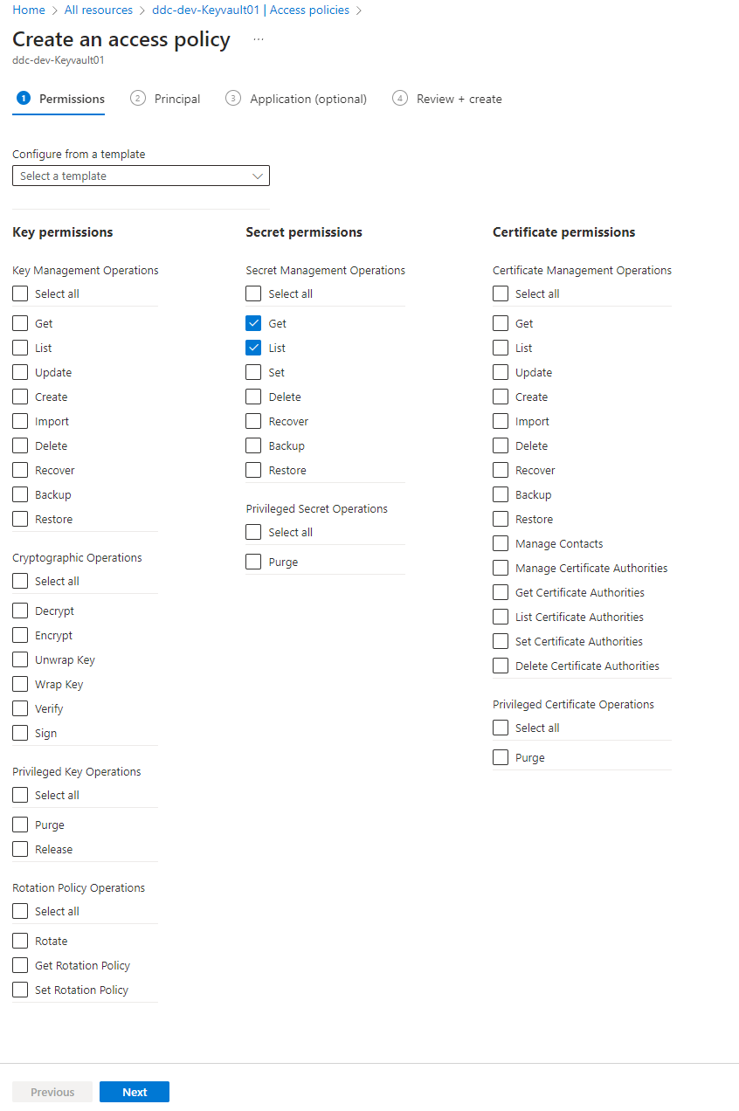
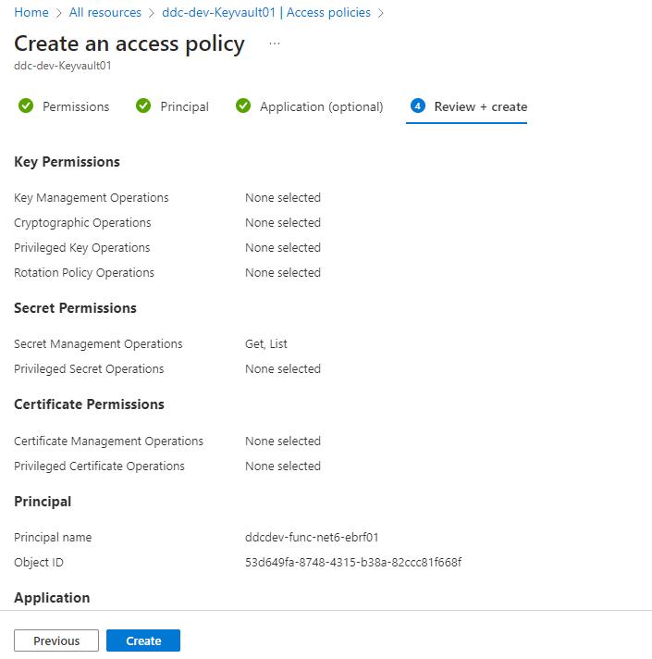
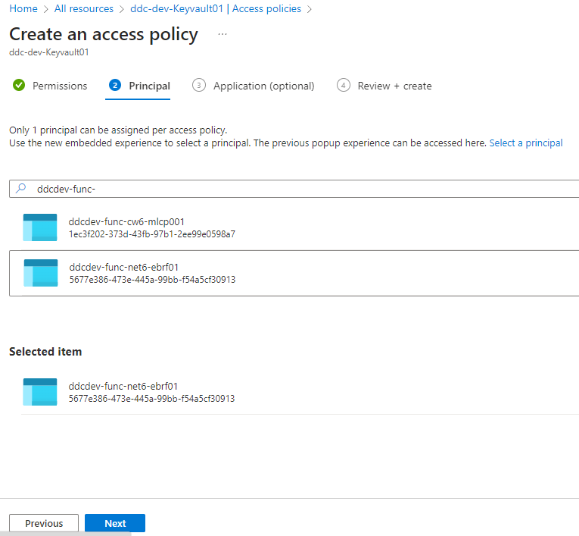

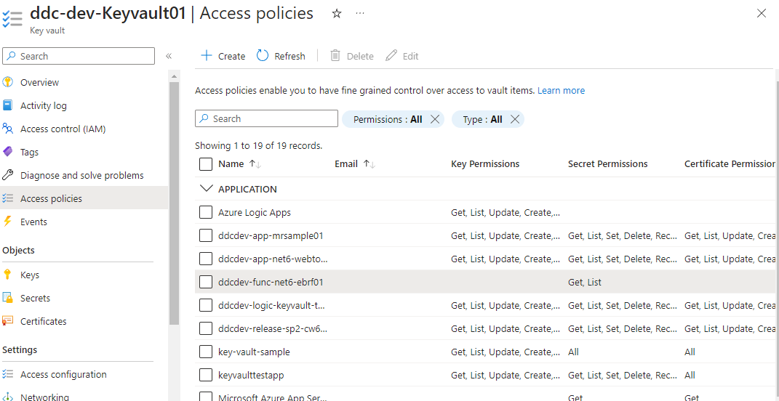

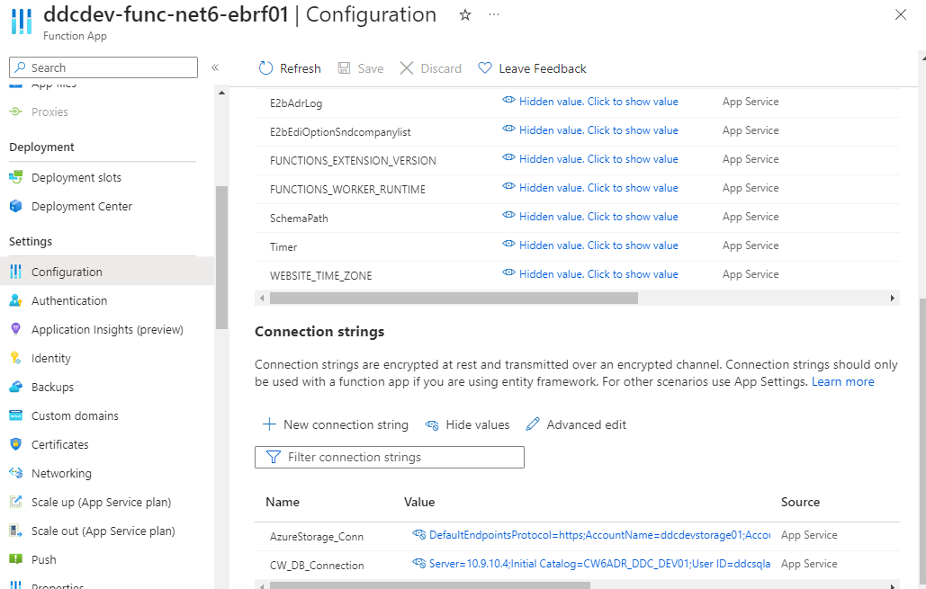

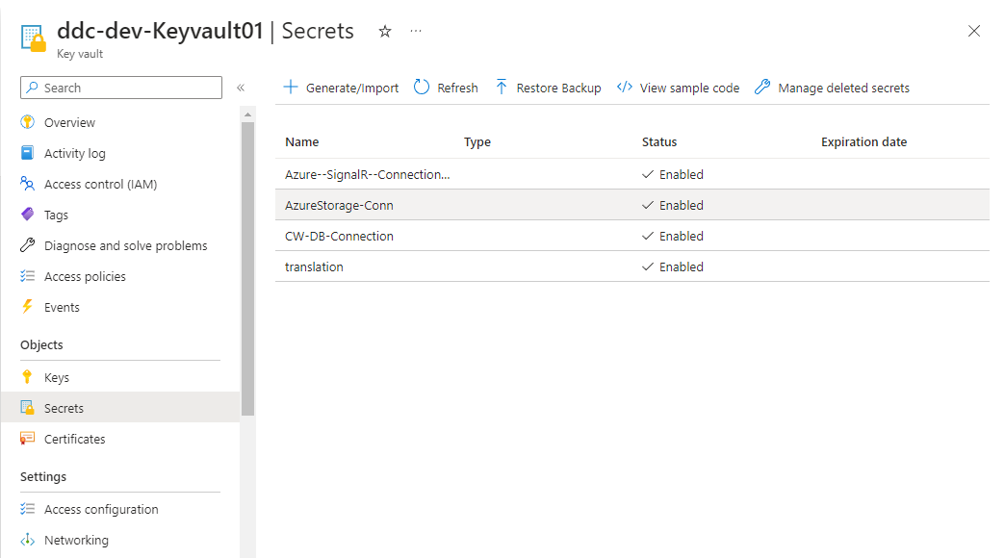

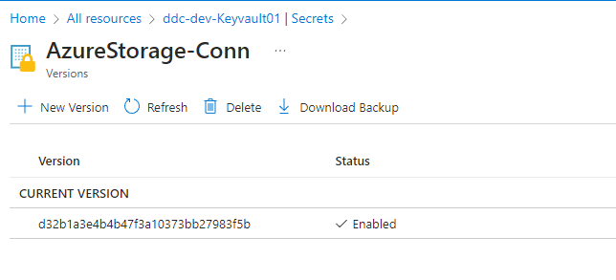

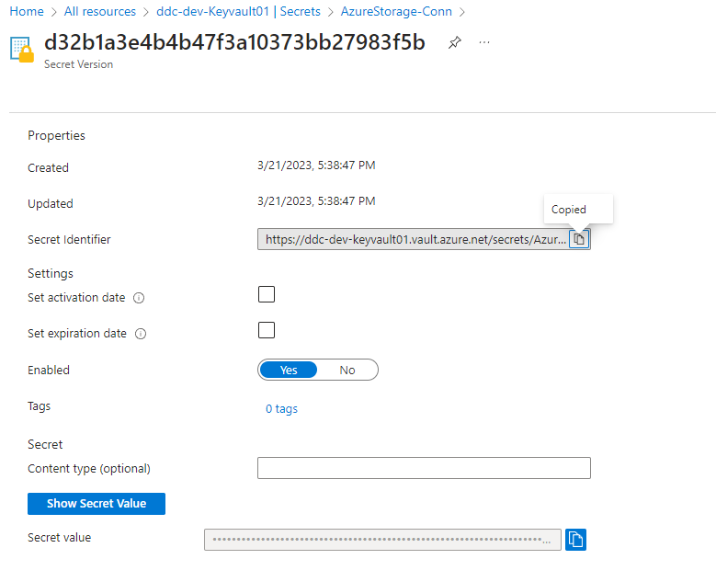

 |  | @Microsoft.KeyVault(SecretUri=<Secret Identifier>)

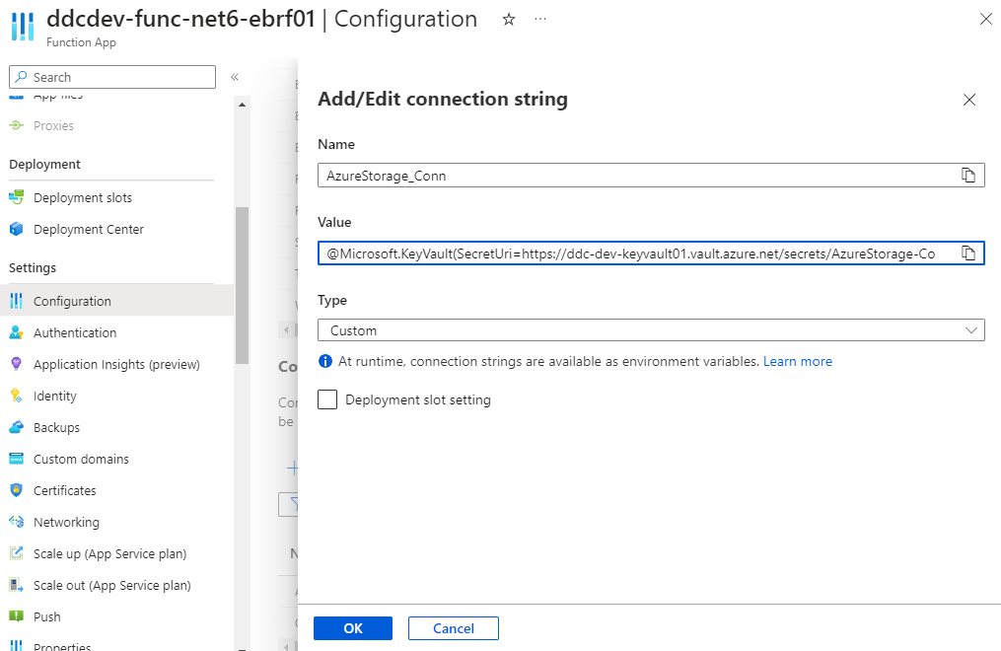

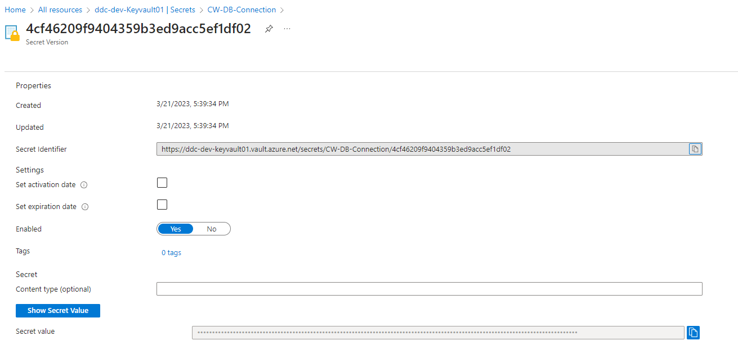

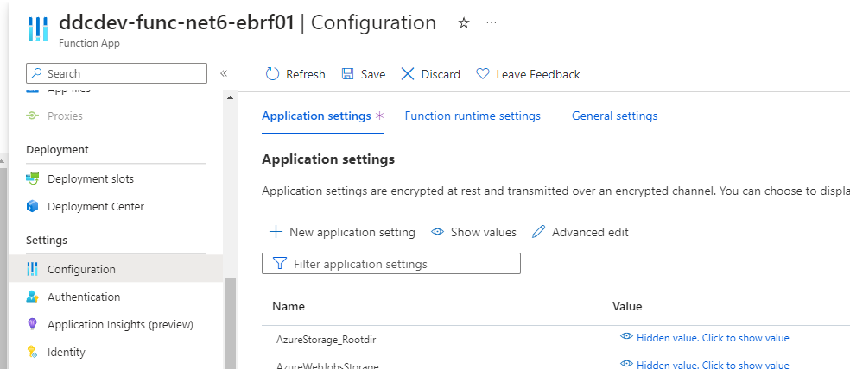
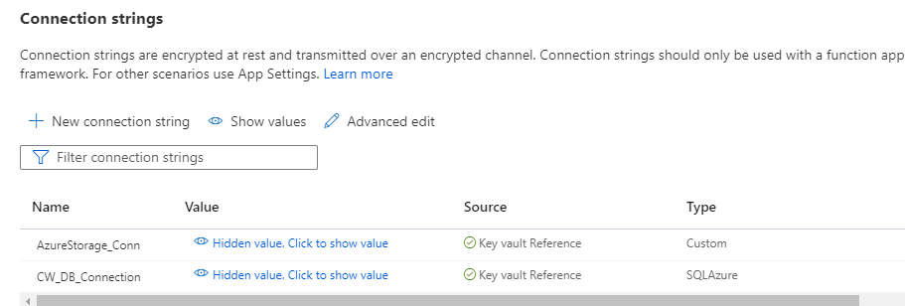

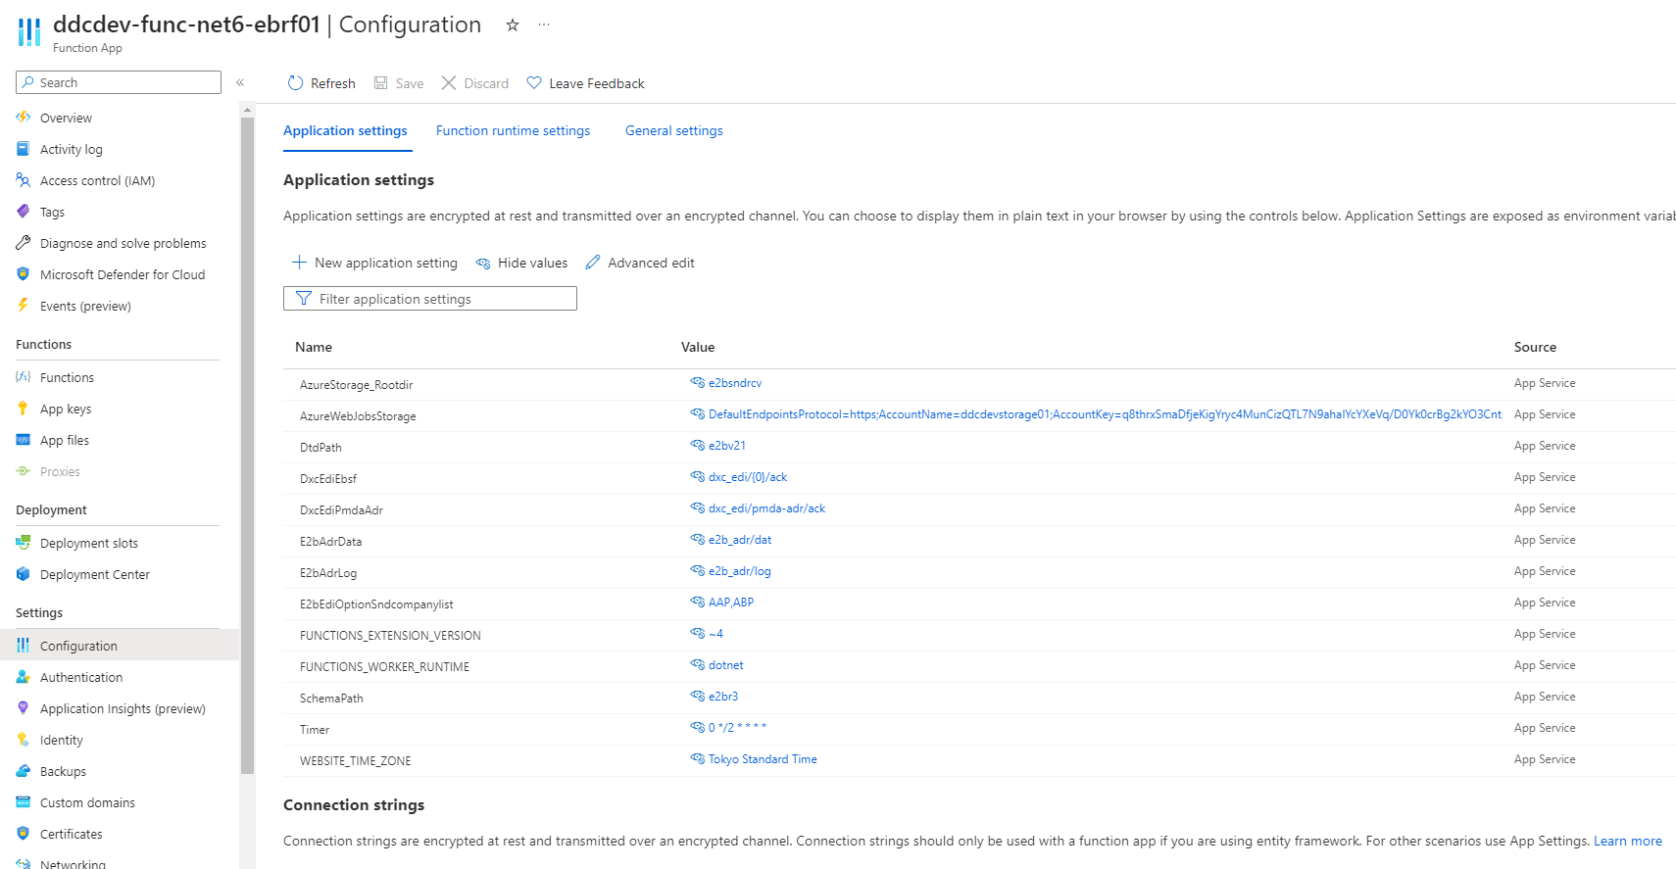

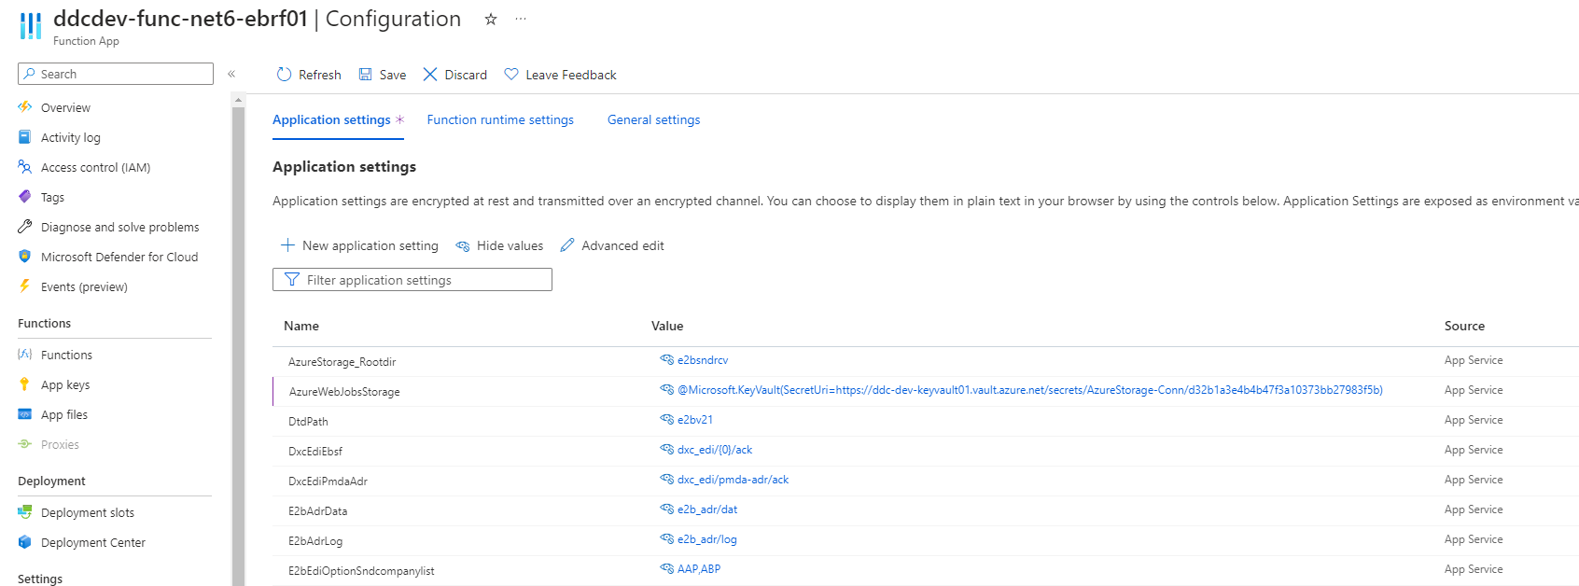

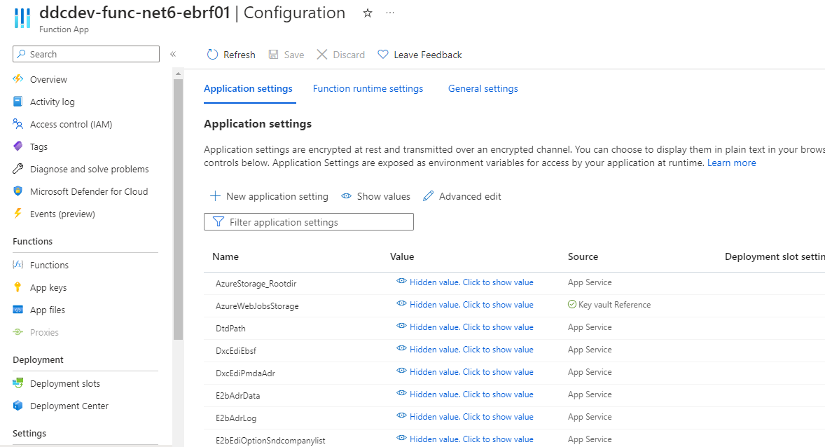

動作確認

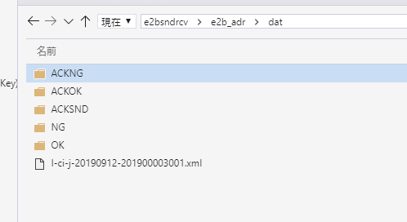
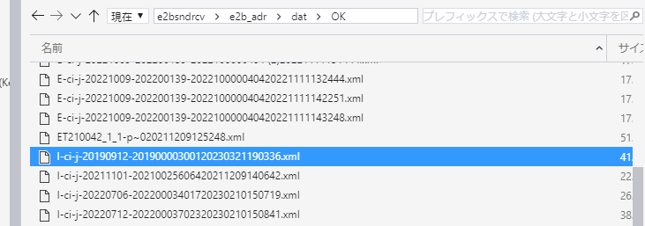
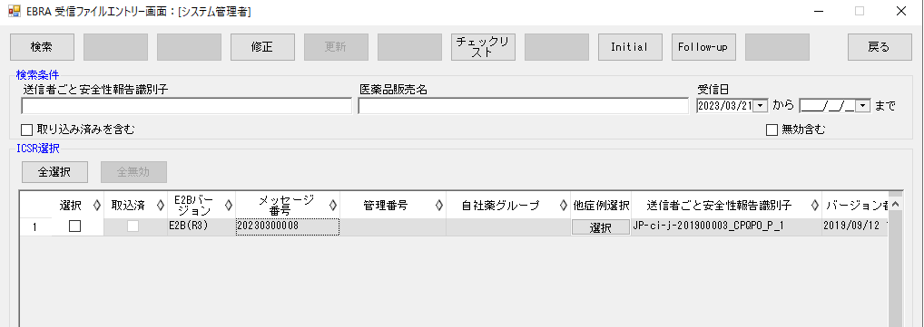

PowerShellのFunctionの動作確認

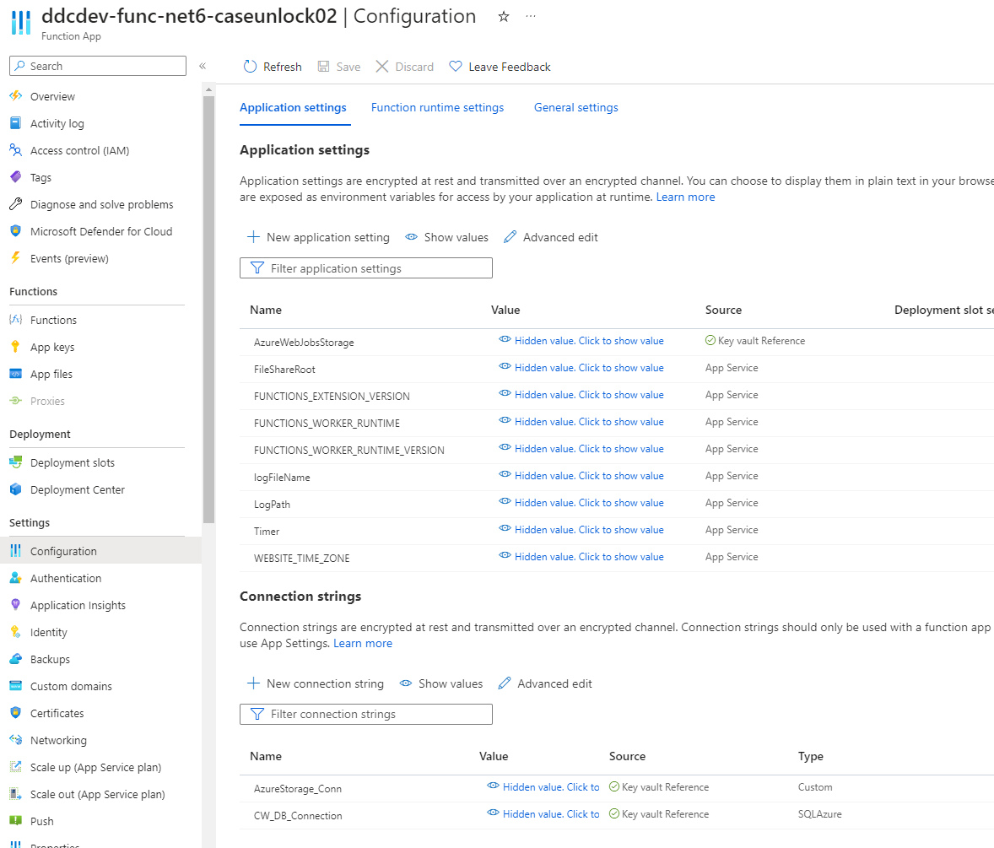

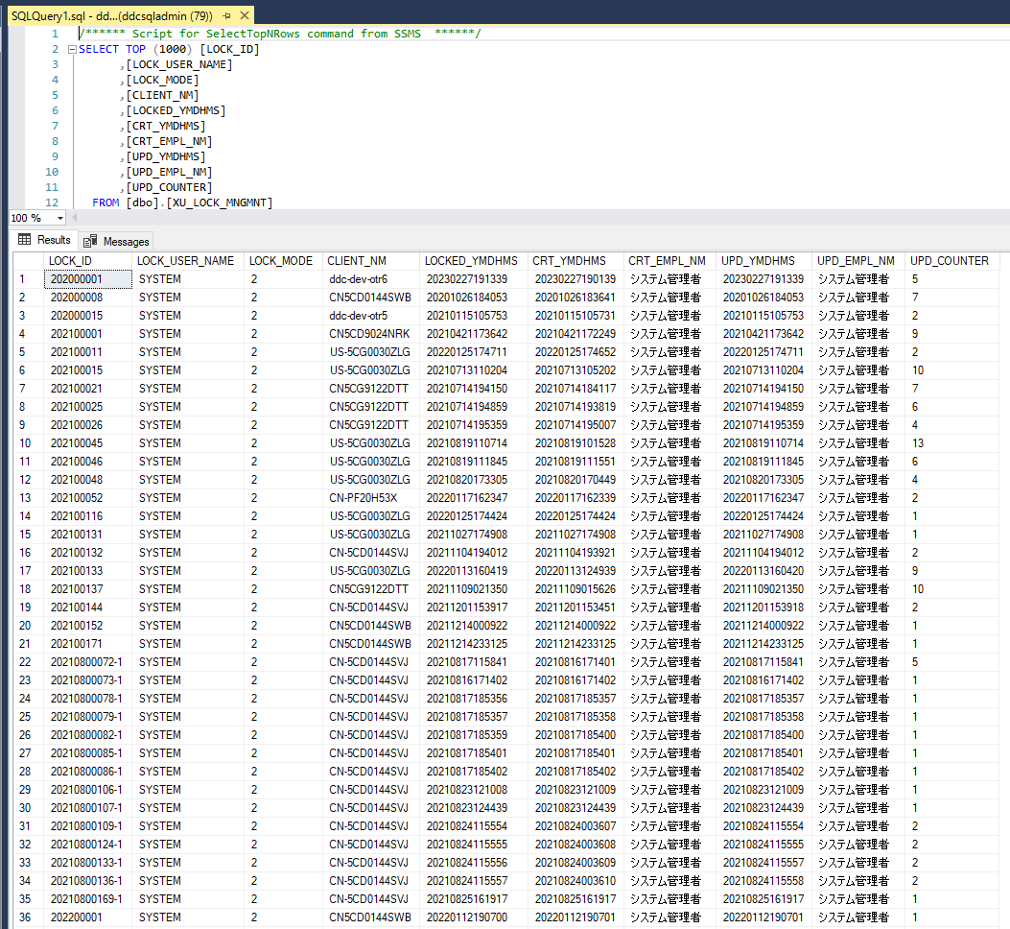
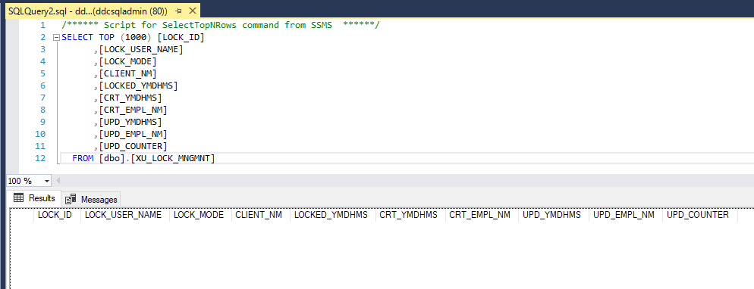

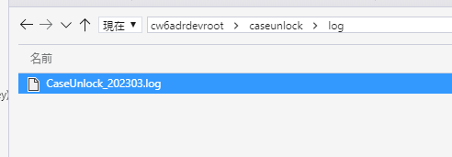

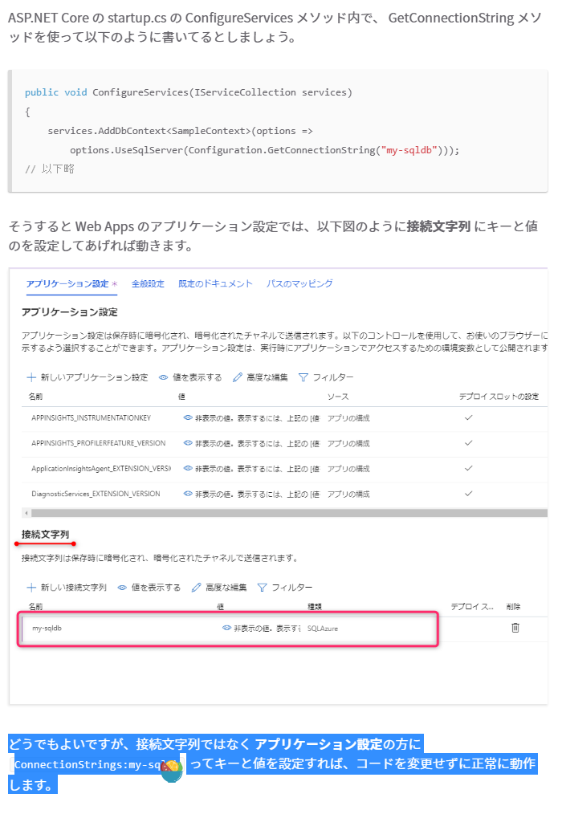
WebToolsの場合
 | Azure Web Apps の環境変数の管理の基本 ( Key Vault と User Secrets ) - BEACHSIDE BLOG
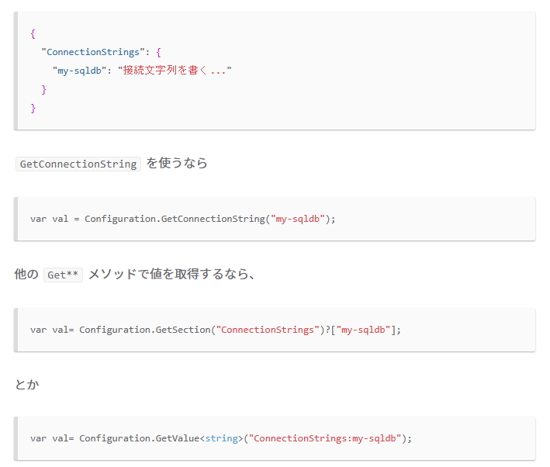

 | １、appsetting.json
 | ①現行のまま、KeyValultを利用しない場合はエラーなく、正常

 | ②appsetting.jsonにKeyValultの参照を追加する。
 | エラーが発生しなした。appsetting.jsonにKeyValultの参照を追加するのはだめです。

 | ２、AppService-Configuration
 | 下記の設定のように、FileShareRoot、SelectTable含むConfigに追加したら、動作が動きました。接続文字列にKeyValult参照を設定しています。

AzureBatch版MSLD仕様
案１：Function、WebToolsからDB接続文字列をMSLD.exeに渡す（現在のStorageの接続文字列と同様）。
改修内容
 | ①MSLD.exe：AzureBatchモードの場合、一つ引数（DB接続文字列）を追加する。
 | ②MSLDのFunction、WebTools：AzureBatchを実行する時に、DB接続文字列をConfigurationから取得して渡す。
 | ③ADRの基盤の対応：
 | ・TransactionScope改修：初期化する時に、渡されたDB接続文字列で初期化する機能を追加する。（現在はConfigurationからDB接続文字列取得する機能だけがある）
 | ※質問：AzureBatchのタスクのコマンド窓口にコマンドラインがあるので、渡した接続文字列が見えています。問題ないか？問題あれば、案２を提案します。

案２：Function、WebToolsからTenantId、ClientId、ClientSecretをMSLD.exeに渡す。
 | TenantId、ClientId、ClientSecretはAzureBatchアクセスするためAzureADに登録したアプリから取得したものです。
 | ①基盤改修：
 | ・XXX.Common？：TenantId、ClientId、ClientSecretでKeyValultからDB接続文字列とStorageの接続文字列を取得する機能を追加します。（ClientとBusinessLogic両方サポートするため、XXX.Commonに追加を考えています。）
 | ・XXX.Web：TransactionScope改修：初期化する時に、渡されたDB接続文字列で初期化する機能を追加する。（現在はConfigurationからDB接続文字列取得する機能だけがある）
 | ②MSLD.exe：
 | ・DB接続文字列：XXX.Common？から復号化のDB接続文字列を取得して、XXX.WebのTransactionScopeに渡してDB 接続を初期化する。
 | ・Storageの接続文字列：XXX.Common？から復号化のStorageの接続文字列を取得して、現在の処理をそのままにする。
 | 上の仕様は共通とします。オンプレ版でももしコンフィグにKeyValultの形式であれば、MSLD.exe実行する時にTenantId、ClientId、ClientSecretを渡したら、処理できると考えています。
 | DB接続文字列設定について、
 | オンプレ版の場合
 | <connectionStrings> <add name="CW_DB_Connection" connectionString="Server=tcp:sql.database.windows.net;Initial Catalog=sqldb;User ID=CWADR;Password=;Connection Timeout=900;"/> </connectionStrings>

 | AzureBatchの場合
 | <connectionStrings> <add name="CW_DB_Connection" connectionString="@Microsoft.KeyVault(SecretUri=https://ddc-dev-keyvault01.vault.azure.net/secrets/AzureStorage-Conn/d32b1a3e4b4b47f3a10373bb27983f5b)"/> </connectionStrings>

 | 案３より、案１、案２のメリット：
 | 基盤含めて幾つかの機能のソースコードを改修しますが、
 | ①MSLDのキットフォルダに追加ファイルがない
 | ②MSLDのコンフィグファイルに追加内容がない。
 | ③手順が変わらない

案３：「RsaProtectedConfigurationProvider」の案：
 | 詳細は「ConfigurationProvider」シートに記載しています。
 | 別の環境にKeyContainerをインポートして検証できましたが、やっぱり手順が面倒で間違えやすいと思います。
 | ディメリット：
 | ①ソースコードをできるだけ改修したくないでしたので、この案を考えましたが、暗号化ツールの開発、KeyContainerの作成、エクスポート、インポートのBat開発が発生する。
 | ②手順が面倒で間違えやすい
 | ③MSLDのキットフォルダにKeyContainer作成、エクスポート、インポートのbat、xmlファイルを追加する。ただ、オンプレ版の場合は使わないです。
 | ④MSLDのコンフィグファイルに「ADRRsaProtectedConfigurationProvider」情報を設定する必要です。ただ、オンプレ版の場合は使わないです。

2023-04-04
 | １、UserAssigned ManagedId作成する。
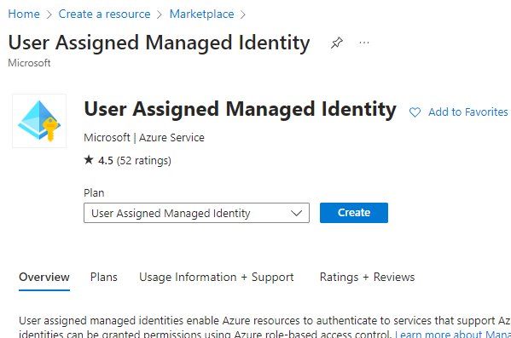

 | ２、KeyValultのAccessPolicyで作成したUserAssigned ManagedIdに権限を付与します。
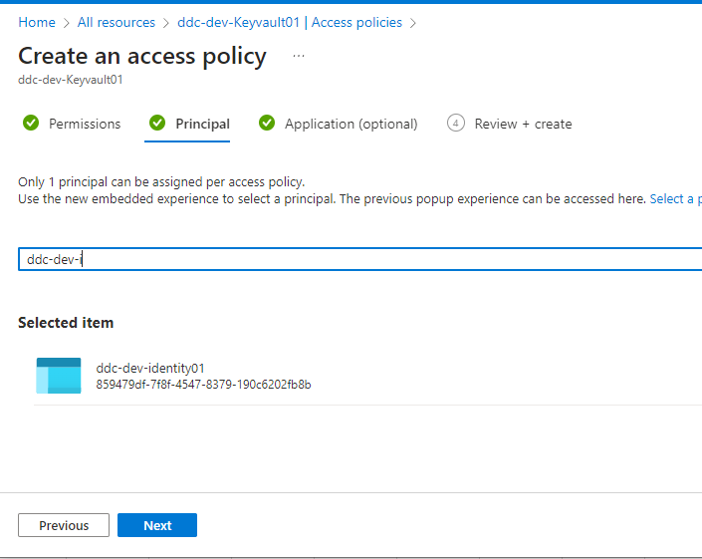

・ManagedIdをON
・KeyValultのアクセスポリシー設定

 | ３、Poolの場合、ManagedId作成する時、上の作成したUserManagedIDを選択する。
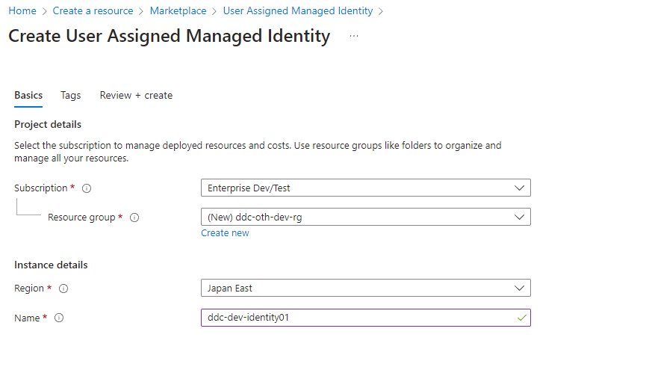




Secrets
・DB接続文字列
・Storage接続文字列

実行アプリ.exe/bat/ps1等

 | ４、VMの場合、IdentityをONにする場合、上の作成したUserManagedIDを選択する。
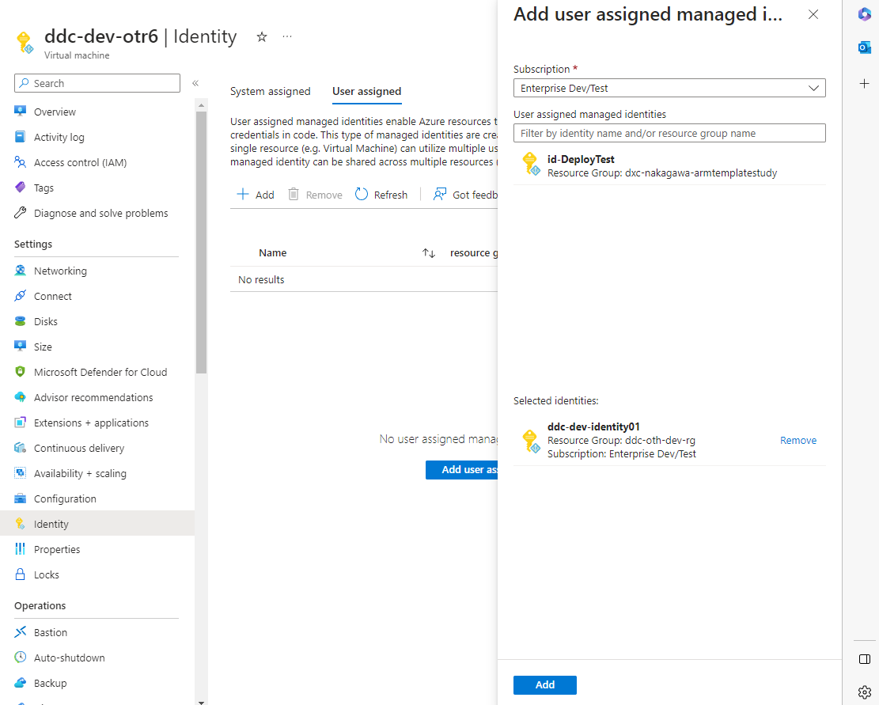

 |  | AzureFunction＋AppService:対応しない
 |  | 共通KeyValultモジュール
 |  |  | MSLD：
 |  |  |  | Batch：Pool作成時に、ManagedIdをOnにする。共通KeyValultモジュールから情報取得します。
 |  |  |  | オンプレ版：今のまま
 |  |  | 各DBSetupなどのツール
 |  |  |  | Azure：AzureVMで実行の前提：共通KeyValultモジュールから情報取得します。
 |  |  |  | オンプレ版：今のまま

 | ※もしSystem ManagedIdの場合は、KeyValult側もう一度権限を設定する必要です。

 | 接続文字列の例：
 | @Microsoft.KeyVault(SecretUri=https://ddc-dev-keyvault01.vault.azure.net/secrets/CW-DB-Connection/4cf46209f9404359b3ed9acc5ef1df02)

 | //ManagedId認証する場合
 | public SecretHelper(string keyVaultName)
 | {
 | AuthMode = AuthMode.ManagedId;
 | KeyVaultName = keyVaultName;
 | client = new SecretClient(new Uri(KeyVaultUrl), new DefaultAzureCredential());
 | }

 | //AzureADで認証する場合
 | public SecretHelper(AzureAD azureAD, string keyVaultName)
 | {
 | AuthMode = AuthMode.AzureAD;
 | AzureAD = azureAD;
 | KeyVaultName = keyVaultName;
 | ClientSecretCredential credential = new ClientSecretCredential(AzureAD.TenantId, AzureAD.ClientId, AzureAD.ClientSecretKey);
 | client = new SecretClient(new Uri(KeyVaultUrl), credential);

 | }
 | //SecretのNameとVersionでSecret情報を取得する。
 | public string GetSecret(string name, string version = null)
 | {
 | var secret = client.GetSecret(name, version);
 | return secret.Value.Value;
 | }

最終仕様確認
DXC Confidential
本シートには最終仕様のみを記入してください。
最終仕様の見直しが発生した場合は常に最新情報のみ記載してください。
議論、QAはこのシートに記載せず、「【提出用】添付資料」に記載してください。

本シートでのレビューポイントは以下の通りです。
発生した障害内容・その根本原因・その対応策が明記されていること
また、それで良いかの確認・OKの文言が記述されていること
DXC用最終仕様CheckListの確認結果が全てOKまたはNAでNA理由が明確であること
例） DDC（または日本） 2012/05/xx 最終確認
Aの障害は
Bという問題ではなくCという問題であったため
D、Eの対応のうち、Eの対応をします（日本側から提示する場合は、「お願いします」になる）
日本（またはDDC） 2012/05/xx 最終OK
はい、それでお願いします。（DDCが返答する場合は、「はい、承知しました」となる）

【機能名】
 | Azure関連機能、ConfigUtil

【不具合箇所】
 | DB接続文字列、Storage接続文字列

【障害内容】
 | CW On Azure環境でのDB/StorageのコンフィグKey Vault対応
 | ・容易にDB/Storageにアクセスできないようにする対応
 | Configに直接接続パスワードやSASキーを記載せずKeyVaultを参照させる
 | ⇒工数によりSP5またはSP5.1で対応する

【根本原因】
 | 仕様変更

【対応策】
 | 大項目 | 小項目 | 詳細 | 説明
 | KeyVaultアクセス共通モジュール対応 |  | AzureBatch版のMSLDのようなオンプレ版とAzure版両方使える機能に対して、KeyVaultから設定内容を取得する共通モジュールを開発する。Azure版として利用して、接続文字列が「@Microsoft.KeyVault(SecretUri=<Secret Identifier>)の形式」に設定される場合は、、共通モジュールでKeyVaultから接続文字列内容を取得する。 XXX.Common.dllに追加して実装すると考えている。 | R3-1909：MSLDのPoolのResize対応の件も利用するので、先に対応すると考えています。 | OK
 | WebService | Web.config | CW_DB_Connection AzureStorage_Conn | 今aspnet_regiisで暗号化のまま、対応しない。テスト確認が必要 | OK（インフラチームで対応） AzureStorageが対応できない？（ICSRのStorageとなるが、SP5では見送り）
 | Azure Function（.Net） | ①EBRF | 接続文字列： ・CW_DB_Connection ・AzureStorage_Conn | 「@Microsoft.KeyVault(SecretUri=<Secret Identifier>)」 の形式に変更するだけ、ソース改修不要。テスト確認が必要 | OK
 |  | ②EDI | 接続文字列： ・CW_DB_Connection ・AzureStorage_Conn | 「@Microsoft.KeyVault(SecretUri=<Secret Identifier>)」 の形式に変更するだけ、ソース改修不要。テスト確認が必要 | OK
 |  | ③MSLD | 接続文字列： ・CW_DB_Connection ・AzureStorage_Conn その他： "SubscriptionID": "f7e36ddb-9fdf-4dff-8ace-5acc91025957", "TenantID": "8991a0f1-df15-491f-a4fb-ea5e7b0d8f75", "ClientId": "1a5b8f3b-9468-4c2f-8f6d-4da0c23eda61", "ClientSecretKey": "-uS8Q~CX.4oQk9QS57ehkNVoHYCu90hcMlzzEcHb", "BatchResourceUri": "https://batch.core.windows.net/", "BatchAccountUrl": "https://ddcdev0app0batchapi.japaneast.batch.azure.com", | 接続文字列： 「@Microsoft.KeyVault(SecretUri=<Secret Identifier>)」 の形式に変更するだけ、ソース改修不要。テスト確認が必要 その他： 対応しない。（対応する場合は、接続文字列のように、KeyVaultに設定して、KeyVault参照URLを設定して問題ない） | OK
 |  | ④WarmupperAll | 接続文字列： ・CW_DB_Connection | 「@Microsoft.KeyVault(SecretUri=<Secret Identifier>)」 の形式に変更するだけ、ソース改修不要。テスト確認が必要 | OK
 |  | ⑤LogAssistant | 接続文字列：標準のコンフィグ構成ではありません。 ・ServiceBus ・StorageQueue ・StorageFile ・StorageTable | 使わないツールのため、対応しない。 ConfigUtilのテンプレート：置換文字列をクリアする（ConfigUtil画面から置換しないように）。 | OK 格納されるのはLogだけでユーザデータは格納されない。
 |  | ⑥MedDRA | 接続文字列： なし | 対応しない。 | OK 無し？
 |  | ⑦MLCP | 接続文字列： ・AzureStorage_Conn | 「@Microsoft.KeyVault(SecretUri=<Secret Identifier>)」 の形式に変更するだけ、ソース改修不要。テスト確認が必要 | OK
 | Azure Function（.PowerShell） | ①CaseUnlock | 接続文字列： ・CW_DB_Connection ・AzureStorage_Conn | 「@Microsoft.KeyVault(SecretUri=<Secret Identifier>)」 の形式に変更するだけ、ソース改修不要。テスト確認が必要 | OK
 |  | ②Warmupper | 接続文字列： ・CW_DB_Connection | 「@Microsoft.KeyVault(SecretUri=<Secret Identifier>)」 の形式に変更するだけ、ソース改修不要。テスト確認が必要 | OK
 |  | ③JRFC | 接続文字列：標準のコンフィグ構成ではありません。 ・AzureFunction/SasToken ・AzureFunction/Log-Queue-ConnectionString ・Local/SasToken | 今回はPendingとして、対応しない。 | OK アドオン（PJ対応）
 |  | ④TSMS | 接続文字列： ・CW_DB_Connection ・AzureStorage_Conn | 「@Microsoft.KeyVault(SecretUri=<Secret Identifier>)」 の形式に変更するだけ、ソース改修不要。テスト確認が必要 | OK
 |  | ⑤TMRA | 接続文字列： ・CW_DB_Connection ・AzureStorage_Conn | 「@Microsoft.KeyVault(SecretUri=<Secret Identifier>)」 の形式に変更するだけ、ソース改修不要。テスト確認が必要 | OK
 | WebTools | 1.MedDRAVerUp： 2,MSLD： 3,KeyVault（証明書管理）： 4,Tools\LogAssistant： | １、appsettings.json： ConnectionStrings（接続文字列）： ・DBContext ・AzureContext ・Msld-StorageConnectionString ２、logassisant.json： ・ServiceBus ・StorageQueue ・StorageFile ・StorageTable | １、appsettings.json： ConnectionStrings（接続文字列）： Portal-Configurationの設定に変更して、KeyValult参照を利用するため、修正する必要です。 ・DBContext ⇒ CW_DB_Connectionに統一する。 ・AzureContext ⇒ AzureStorage_Connに統一する。 ・Msld-StorageConnectionString：AzureContextと同じDBを利用しているので、削除して、上の「AzureContext（改修後の AzureStorage_Conn）」に改修する。 ２、logassisant.json： 使わないツールのため、、対応しない。 ConfigUtilのテンプレート：置換文字列をクリアする（ConfigUtil画面から置換しないように）。 | 1.OK 2.OK 格納されるのはLogだけでユーザデータは格納されない。
 | LogicApp： |  | 接続文字列： なし | 対応しない。 | OK
 | Deployツール： | 1.AzureFunction： 2,Webtool： | 接続文字列： ・CW_DB_Connection ・AzureStorage_Conn | ①Functionの場合： ・接続文字列：localsetting.jsonを読込、Portal-Configurationに設定する対応が既にあるので、対応しない。 ・Portal-Configuration-AppSetting-AzureWebJobsStorage：Functionモジュールを格納するStorageの接続文字列が設定されています。Deployする時に設定します。 ⇒今回対応しない。やるとしたら、SP5.1となります。 ②AppServiceの場合： appsettings.jsonを読込、「CW_DB_Connection」、「AzureStorage_Conn」（ConfigUtilでKeyValult参照対応済みの値）をPortal-Configurationに設定するように改修する。 ※現行はappsettings.jsonのみに設定されています。 ③JRFC：Pendingとします。LogAssistant：対応しない | ①OK SP5.1で上書きしない対応 ②OK ③OK
 | ConfigUtil： |  |  | KeyVault参照項目の追加？詳細仕様は後で再検討します。 ①DB情報を残します： ・Web.configに置換します。 ・オンプレ版向け使います。 ②Azure/オンプレ版のフォルダを分けます。 ・ConfigUtil＋ConfigUtil_Onpre：二つに分けます。 ・ConfigUtil：画面にDB名、Passwordそのまま、別にKeyVault参照文字列（「@Microsoft.KeyVault(SecretUri=<Secret Identifier>)」）を追加します。 | ①OK ②OK

 | ※KeyVault参照文字列：下記の二つの形式をサポートするようにする。
 | ・@Microsoft.KeyVault(SecretUri=https://{ValutName}.vault.azure.net/secrets/{SecretName}/{Version})
 | ・@Microsoft.KeyVault(VaultName=vaultName;SecretName=secretName;SecretVersion=secretVersion)

【備考】

2023-05-15 | DXCJ富岡

最終仕様について、確認しました。
問題ありませんので、上記の通り対応をお願いします。

DDC用単票の関連CheckList
DXC Confidential

 |  | Ver 1.00 |  | （はい、いいえ、NA） |  | （OK、NG、NG→OK）
 | 項番 | 分類 | チェック項目 | 対応者確認 | 確認日 | レビュー者確認 | 確認日 | レビューNG内容の記入（中国語可）
 | 0 | 統括 | 当時点の最新CheckListを使用していますか。
 | 1 | 「障害管理票」Sheet | 対応者記入部分をすべて記入し、漏れがないことでしたか。 当欄不適用の場合、「NA」或いは「なし」で記入しましたか。
 | 2 |  | 改修されたソースファイル記入漏れないことでしたか。 （CS、PKG）
 | 3 |  | 改修されたDBに関連ソースファイル記入漏れないことでしたか。 （VIEW、Table更新用Script、外部Tableファイル定義ファイル）
 | 4 |  | 改修されたファイル記入漏れないことでしたか。 XMLファイル（論理チェック、MSG（英語版含む）、FormControlsファイル（英語版含む）、Configファイル） ＊各社向けXML改修がDDC担当になります。￥XML￥（各社略書） ＊英語版使用会社（SG、MJ、TH）
 | 5 | 「最終仕様確認」Sheet | 設計書と同じように「する」の用語を統一しましたか。
 | 6 |  | ソース（SQL文含め※）原則には最終仕様に貼り付けしないこと。 LLDと同じように更新内容を文書化し、最終仕様として記入しましたか。 ※補正用スクリプトのみ最終仕様に貼り付ける。
 | 7 |  | 【影響範囲】の記述が漏れがないことでしたか。
 | 8 |  | Tableの変更がある場合、既存ソースに影響判断しましたか。（参考LINK）
 | 9 |  | 英語版対応不要と確認済みましたか。（画面一覧LINK）
 | 10 |  | DBIC（R2⇒R3）改修が発生する場合、EBRAの改修を判断しましたか？
 | 11 |  | DBIC（R3⇒R2）※R3-981 下記テーブルにデータの補正があれば、B4K19のロジックを実行必要か確認しますか？ AE_DRG AE_DRG_DOS AE_ACT AL_EVL_HDR AE_DRG_EVL
 | 12 |  | 他社（or PMDA）のICSRファイルをテスト対象とすることを明記しますか？
 | 13 |  | WKテーブル更新スクリプトにてWK_TBL_UPDプロシージャをコールすることを明記しますか？
 | 14 | 設計書内容とFormat | 仕様適当に記述されましたか。
 | 15 |  | 誤字、漏字がないことでしたか。
 | 16 |  | 表など活用し、記述内容読み理解やすかったでしたか。
 | 17 |  | 適当な段落付けていましたか。
 | 18 |  | 記述形式が既存と同じでしたか。
 | 19 | 設計書の履歴 | Word版の改訂履歴を残っていましたか。
 | 20 |  | Word版の改修箇所で障害番号のコメントを追記しましたか。
 | 21 |  | EXCELの方が改訂前後内容が履歴に明記されましたか。
 | 22 | ソースの改修 | Coding規約に準拠していましたか。
 | 23 |  | 今回改修箇所以外に余計な修正が入っていませんか。
 | 24 |  | 共有メッソドのインタフェースを修正すれば、関連するDLLを横展開、明記しますか？
 | 25 |  | DataTable.Select()を使う時に、「'」の場合を考慮したか？ Replaceで「'」→「''」で変更してください。
 | 26 |  | テンプレートを改修する時に、中国語がないかをチェックしてください。 チェック方法：リンクをクリックしてください。
 | 27 |  | 画面レイアウト、DataSetの変更の場合、Editerを使用し編集しましたか。（手でdesigner.csファイル修正禁止）
 | 28 |  | 修正されたソースのコメントを正しく記入されましたか。
 | 29 |  | 改修されたソース対応説明用コメントを記入されましたか。
 | 30 |  | 適切に共通化されておらず同じロジックが複数コピーされていませんか。 （同じ処理が別のロジックとして書かれていませんか）
 | 31 |  | Performanceを考慮し、効率の悪いループが行われていませんか。
 | 32 |  | 無駄なループ、無駄な条件判断、無駄なDBアクセスがありませんか。
 | 33 |  | 不要なソースコードを削除しましたか。
 | 34 |  | ソースコードは、詳細設計と一致していましたか。
 | 35 |  | 改修されたソース範囲自動Formatを使用しましたか。（範囲を選択し、VSのCtrl+E,F）
 | 36 |  | 改修されたDB関連ScriptがScript作成用Templateを使用されましたか。
 | 37 |  | Spreadの列順番調整、追加、削除の場合、Spread上の全てボタン動作 （開ける画面Layoutまで）確認しましたか。
 | 38 |  | M_CCRPT_TABLE_COLUMN.ALAS_TGT_FLGは、1症例で1つの値をもつ項目のみ”-1”（出力項目として指定可能）
 | 39 |  | DataPatchのスクリプトを作成する時に、下記の情報が入っているテンプレートを使って作成したか？ =================================================== DBMS_SCHEDULER.SET_ATTRIBUTE( NAME => JOB_NAMES, ATTRIBUTE => 'instance_id', VALUE => 1 =================================================== テンプレート箇所：\DBScripts\SourceCode\MOD\00_ScriptTemplate\template\R3-DataPatch-Template-Speed.sql
 | 40 |  | SQLソース改修注意点： ①「CREATE～（ソース） / 」のソースの中に、空行がないこと。SQLPLUS実行時、空行まで止まるためです。 ②コメントアウトする時に、「；」がある行の前に「-‐」でコメントアウトしないこと。 ----WHERE VOID_FLG = -1； WHERE VOID_FLG = 0； のようなコメントアウト場合、--の行の「；」を削除してください。「；」の前に「--」があっても、SQLPLUS実行時に、「；」を識別できて、コマンドが終了します。
 | 41 |  | CW6コーディング注意点(1)： ①@XXXX IS NOT NULLの場合、 [dbo].CWA_ISNULL(@XXXX) = 1で対応しているか？ ②「@XXXX IS NULL」 OR 「ISNULL(@XXXX, '')」の場合、 [dbo].CWA_ISNULL(@XXXX) = 0で対応しているか？
 | 42 |  | CW6コーディング注意点(2)： V_CC_ビュー（V_CC_XXXXXX）のDP_XXXXを対応する際に、「正」のやり方で対応しているか？ 誤： CASE AL_SDRG_C_EVL.MHWS_WD_RW_OTH_FLG WHEN -1 THEN '■' ELSE '□' END AS DP_MHWS_WD_RW_OTH_FLG 正： CASE AL_SDRG_C_EVL.MHWS_WD_OTH_FLG WHEN -1 THEN '■' WHEN 0 THEN '□' END AS DP_MHWS_WD_RW_OTH_FLG ※説明：「誤」で対応する場合、当該カラムはNOTNULLABLEとなり、自定義帳票（ADAO）、評価票（GOE)）、主キーと見なしてしまい、汎用帳票を出力する時にデータが検索されない。
 | 43 |  | CW6コーディング注意点(3)： 下記の機能のProcedureを改修する場合、統合のProcedureを対応しているか？ ・ALRV ・ADCA ・ALE0 ・ALMD ・ALEP ・ALEC 統合のProcedureと各Procedureのマッピング資料： SVN： https://ddc-dev-ora1:18180/svn/CWonAzure/02ddc/04設計/03詳細設計書/01DDC内詳細設計初版/CW5ADR_LLD_Procedure統合対応.xlsx ※PKG_DBAの場合も手動で統合のProcedureに反映する必要です！
 | 44 |  | CW6コーディング注意点(4)： ①「M_CCRPT_TABLE_COLUMN」に、レコード新規追加する時、COLUMN_WIDTHカラムの設定値について、CW5とCW6は以下のように設定していましたか？ CW5：50 ⇒ CW6：134 CW5が50以外の場合、CW5とCW6で実際に展開するALAR画面の列幅が同様で表示することを確認しましたか？ ②新規レコードのCOLUMN_WIDTHカラムの設定値に対して、ALAR画面でテストしましたか？ ※COLUMN_WIDTHカラムの設定値は、「ALAR：症例検索（汎用検索条件）画面」の症例一覧のスプレッドの列幅で使用されています。
 | 45 |  | CW6のスプレッド変更のコーディング注意点： ①変更後、該当スプレッドのLockedプロパティが変更されるかどうか確認しましたか？ ②変更後、該当スプレッドの顔色設定（ある場合）が変更されるかどうか確認しましたか？
 | 46 |  | メソッドを編集するときGrepで参照箇所を確認したか。
 | 47 |  | 評価を改修する時に、もう一つの評価に影響ないか（ALEP改修する場合、ALECに影響ないか／ALEC改修する場合、ALEPに影響ないか）
 | 48 |  | ModifyTableスクリプト作成時に、下記のルールを守っているか。 ・カラム一覧は必ずCWACreateTbl.sqlからコピーして利用したか。 ・新規追加カラム以外のカラムの値はBackUpテーブルからそのまま設定しているか。
 | 49 |  | 動きSQL文をコーディングする際、頭に半角スペースを入れたか。
 | 50 |  | DB検索・更新・削除のの場合、なるべく全テーブルのデータ抽出を回避するため、検索条件に全てのPK項目を追加しますか。（仕様要求などの特殊の場合除外）
 | 51 |  | 大量データテスト用のDBにて、SQL文のパフォーマンスをテストしますか。
 | 52 |  | スプレッドの単一行を選択して、検索を行うとき、テーブルの全データの抽出を回避しますか。
 | 53 | テストケースFormat | 設計書と同じように「する」の用語を統一しましたか。
 | 54 |  | テスト観点記入済でしたか。
 | 55 |  | テスト結果記入済でしたか。
 | 56 |  | テスト実施者と日付記入済でしたか。
 | 57 | テストケース内容 | 障害点の解消を検証しましたか。
 | 58 |  | 改修点と影響範囲のカバーしましたか。
 | 59 |  | テスト内容には操作、入力手順を記入しましたか。
 | 60 |  | 期待結果には確認Pointを明確記入しましたか。
 | 61 |  | テスト観点がパターンで分ける記述しましたか。
 | 62 |  | Script自体動作確認ケースを記入しましたか。
 | 63 |  | R3形式ICSR読み込み関連の改修の場合は他社のICSR確認のチェックポイントを追加しましたか。 ※他社のICSRは「https://ddc-dev-ora1:18180/svn/rmaintenance_30/02ddc/06テスト/06テスト用ICSR」の収集のICSRを参照まで
 | 64 |  | WKテーブル更新スクリプトにてWK_TBL_UPDプロシージャをコールすることを記入しましたか。
 | 65 |  | R3のICSRをテストする際、関連の画面機能（EBAC、EBRF、EBRC、ICSR作成、PMDA帳票、チェックリスト等）を確認しましたか。
 | 66 | テスト方式 | 改修前後の比較テストした方が効率が高い場合、比較テストしましたか。
 | 67 |  | テスト結果NGにより、ソース修正がある場合、テストケースの実施回数を明記しましたか。（実施したケースを再実施する必要かご判断ください）
 | 68 | エビデンス | どのケース対応エビデンスか分かるように記入済でしたか。
 | 69 |  | 確認Pointどこから分かるエビデンスがありましたか。
 | 70 |  | 確認Point箇所をすべて赤い枠でマーク済でしたか。
 | 71 |  | 更新後DB値のエビデンスがありましたか。
 | 72 |  | 帳票、出力ファイルの場合、ファイル自体も貼り付けましたか。
 | 73 |  | テスト用Inputファイル自体も貼り付けましたか。 （ICSRファイル、LCチェックファイル、XMLファイル）
 | 74 |  | ScriptのテストがPatchInstaller.bat で実施しましたか。（10Gと11G二つ環境）
 | 75 |  | ScriptのテストエビデンスにはScript自体、LOGファイル（あれば）、差分CSVファイル含めていましたか。（10Gと11G二つ環境） 適用範囲：手作業で作成したScript ※DB変更の「CWAxxxxxxMOD.sql」ファイルもテスト必要
 | 76 | その他 | 障害原因が以前改修件によりデグレと判明した場合、日本側と連絡済ましたか。
 | 77 |  | ソースレビューNGにより再改修の場合、ケース再実施しましたか。
 | 78 | レビュー検証DB | レビュー者により、検証用DB環境で動作確認しましたか。
 |  | 検証用： ADR：
 |  | MSLD：
 | 影響範囲確認方法
 | １、改修された関数が共通関数であるかどうか、他の画面/機能利用しているかどうか。 （ソース：C#,View,PKG から検索可能）
 | ２、改修された機能により、DB対応値を変更されたかどうか、変更された値が他の機能使用されていますか。 （ソース：C#,View,PKG 、設計書；SRS,LLDから検索可能）
 | ３、改修されたView、PKGが他の使用された機能/箇所がありますでしょうか。（ソース：C#,View,PKG から検索可能）
 | ４、改修されたメッセージ内容が他の使用された機能がありますでしょうか。
 | ５、改修されたソースが下記機能へ影響考慮しましたか。（考慮漏れないため）
 |  | ・ICSR出力
 |  | ・ICSR読み込み
 |  | ・確認承認、（一括承認含み）
 |  | ・ToDoList
 |  | ・帳票の出力
 |  | ・アクセスコントロールOption
 |  | ・論理チェック
 |  | ・英語版のこと（画面、メッセージ）
 |  | ・症例関連テーブルを追加する際は空テーブル作成用Script用意必要です。
 |  | ・M_CCRPTを改修された場合、CLST（M_CLIST）同じように対応必要です。
 |  | ・「更新」ボタン処理と「戻る」ボタンの「はい」処理同時考慮しましたか。
 |  | ・MSLDの外部表の定義ファイル
 |  | ・MasterTableの変更により、マスターメンテナンス機能、MSLD機能

 | ● | Table変更により、ソース検索範囲
 |  | \CW5_DB_SourceCode\LC 論理チェック用XML
 |  | \CW5_DB_SourceCode\MOD 関連変更用Script（既存改修用Script）
 |  | \CW5_DB_SourceCode\MSLD 外部Table
 |  | \CW5_DB_SourceCode\OTH View、Script
 |  | \CW5_DB_SourceCode\SP_AZ SP ソース
 |  | \CW5_SourceCode\HP\ClinicalWorks\ADR_AZ C# ソース
 |  | \CW5_SourceCode\HP\ClinicalWorks\XXX-Common 共通基盤 ソース
 |  | \CW5_SourceCode\HP\ClinicalWorks\XML Configファイル

 | ● | 英語版画面一覧
 | 1 | 【SHCO_国名マスタ辞書画面】
 | 2 | 【SHEM_社員辞書画面】
 | 3 | 【共通_詳細画面】
 | 4 | 【WFAF_確定・承認履歴画面】
 | 5 | 【共通_変更理由記録画面】
 | 6 | 【ADCA_症例情報画面】
 | 7 | 【ALRQ_依頼画面】
 | 8 | 【HIST_監査証跡参照画面】
 | 9 | 【ALRV_受領（第一報）画面】
 | 10 | 【ALFR_ファイル管理画面】
 | 11 | 【ARSX_整理票画面】
 | 12 | 【ALRA_安全部報告画面】
 | 13 | 【ALAS_症例検索（登録検索条件）】
 | 14 | 【ADAS_汎用一覧帳票（登録検索条件）】
 | 15 | 【DSMR_文献検索画面】
 | 16 | 【ALRC_提携会社報告画面】
 | 17 | 【SHMD_MedDRA辞書画面】
 | 18 | 【SHDG_薬剤辞書画面】
 | 19 | 【LCEN_論理チェック画面】
 | 20 | 【ALE0_評価対応記録】
 | 21 | 【ALAR_症例検索（汎用検索条件）】
 | 22 | 【ADAR_汎用一覧帳票（汎用検索条件）】
 | 23 | 【ARRC_CIOMSレポート出力】
 | 24 | 【ALMD_MedDRAコーディング画面】
 | 25 | 【WFAF_状態変更画面】
 | 26 | 【ADAO_ユーザ定義帳票画面】
 | 27 | 【CLST_読合せリスト】
 | 28 | 【TDLT_Todoリスト画面】
 | 29 | 【SHIN_施設辞書画面】
 | 30 | 【SHDC_医師辞書画面】
 | 31 | 【EBCL_E2bチェックリスト画面】
 | 32 | 【MENU画面】
 | 33 | 【EBRA_受信ファイルエントリー画面】
 | 34 | 【ALEP_製造販売後評価画面】
 | 35 | ALEC_治験評価画面
 | 36 | ログイン画面
 | 37 | パスワードの変更画面
 | 38 | ログオン認証画面
 | 39 | SHCL_診療科辞書

 |  | ※R3-981
 |  | AE_DRG | DRUGADDITIONAL_1 | 医薬品その他の情報[第一言語]
 |  |  | DRUGADDITIONAL_2 | 医薬品その他の情報[第二言語]
 |  |  | CHANNEL_KB | 一般用医薬品区分
 |  |  | OTC_KB | 販売方法
 |  |  | TRANSFER_MERGER | 承継・合併
 |  |  | DRUGADDITIONAL_CD | 医薬品その他の情報（コード）
 |  | AE_ACT | ACTIVESUBSTANCENAME_1 | 活性物質名称[第一言語]
 |  |  | ACTIVESUBSTANCENAME_2 | 活性物質名称[第二言語]
 |  |  | CONT_VOL_NUM | 含量（数）
 |  |  | CONT_VOL_UNIT_CD | 含量（単位）
 |  |  | VOID_FLG | 無効フラグ
 |  |  | TERM_ID | 成分／特定成分ID
 |  |  | TERM_ID_VER | 成分／特定成分IDバージョン
 |  | AE_DRG_EVL | RPT_DRUGCHARACTERIZATION | 医薬品の識別（報告用） ※ALEP、ALEC
 |  | AL_EVL_HDR | VOID_FLG | 無効フラグ ※ALEP、ALEC
 |  | AE_DRG_DOS | DAROUTE_CD | 投与経路コード
 |  |  | PADAROUTE_CD | 親への投与経路
 |  |  | DFRM_CD | 剤型コード
 |  |  | DRUGDOSAGEFORM_1 | 剤型[第一外国語]
 |  |  | DRUGDOSAGEFORM_2 | 剤型[第二外国語]

 | テンプレートに中国語がないかのチェックと対応方法：
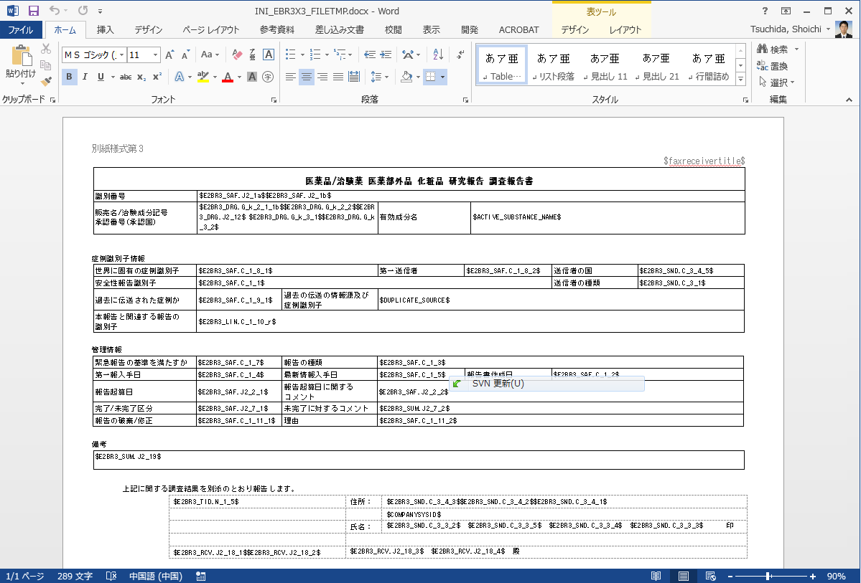
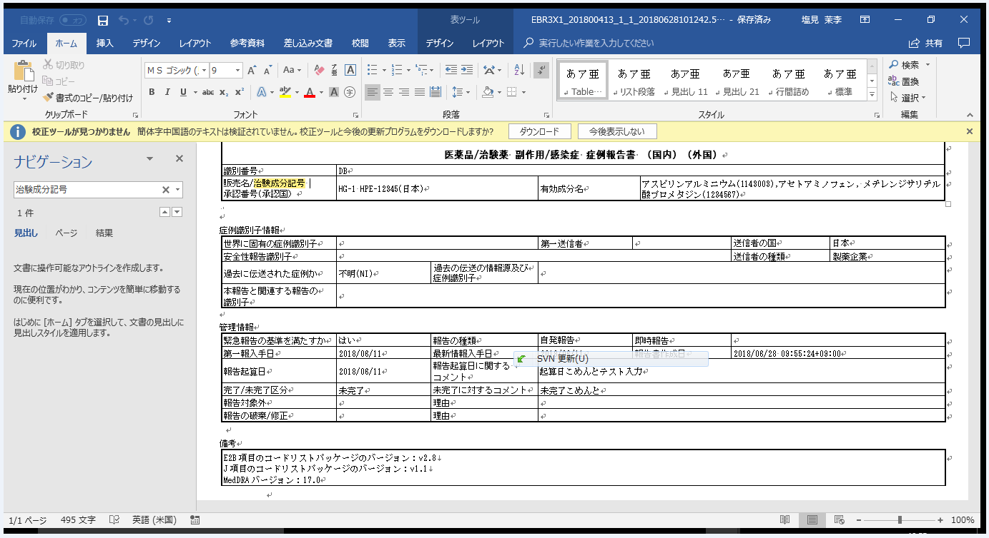
校正ツールを起動したら、チェックされる。

 |  | 対応：
 |  | ①中国語の文字を選択して、


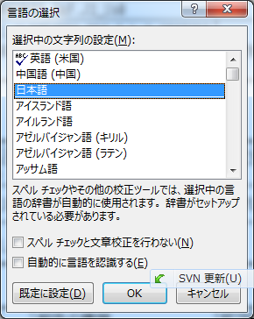
①
②
③
④
☑を外す

【対応用－Main】添付資料
DXC Confidential
Main Branch

本シートでのレビューポイントは以下の通りです。
UTのテストケースまたはエビデンスについて、日本側が確認していること
（DDC側のテストの確認者の横に列が追加され、日本側のレビューのOK/NG、確認者、日付を記述されているか）
UTのケースまたはエビデンスの確認の観点は、
１．「【提出用】添付資料」の結論で記載されている修正箇所の確認のテストであること
２．発生した障害と同じ操作をして問題が無いことを確認しているテストであること
３．テスト手順がわかるようなエビデンスになっていること
４．修正箇所に紐付く他の横展開のテストがされていること
参考用： | ■UT | ・DBのSP,VIEWなど改修すれば、正しくDB環境へ反映できることの確認
 |  | ・境界値、最大値、最小値
 |  | ・影響範囲のある部分について 分岐網羅率（C1):100%
 |  | ・正常系/異常系
 |  | ・影響範囲を考慮して、上記テストの要/不要を判断する
 | ■ST | ・影響範囲が正しく確認されているか？
 |  | ・要件を満たしているか？
 | ＜対応後エビデンス、関連影響範囲検証の記入＞

 | ケースNo. | テスト内容 | 期待値 | テスト結果（CW5） | テスト結果（CW6） | 確認者 | 日付 | HPJレビュー結果 | HPJレビュー担当者 | 日付 | テスト観点
 | R3-2018_UT_1-1
 | R3-2018_UT_1-2
 | R3-2018_UT_2-1
 | R3-2018_UT_2-2

